策略分析
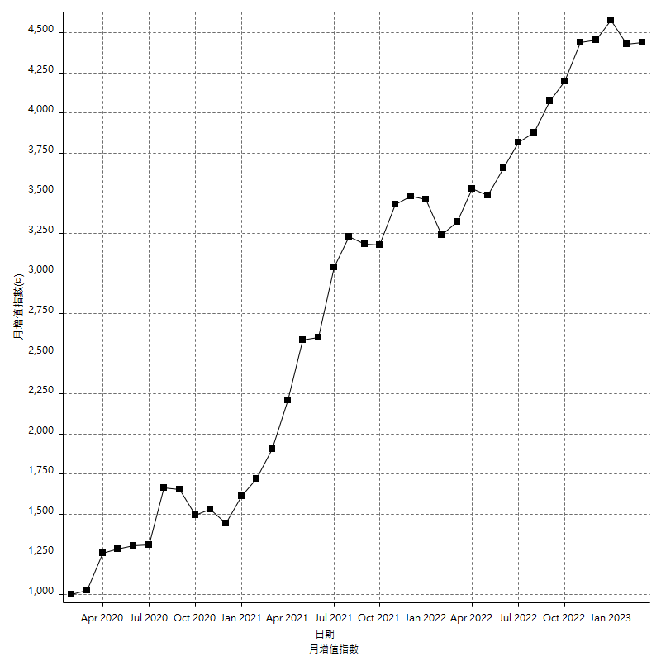
策略績效總結果

 | 所有交易 | 多單 | 空單
淨利 | 686600 | 129400 | 557200
毛利 | 1435800 | 215600 | 1220200
毛損 | -749200 | -86200 | -663000
調整後淨利 | 500865.58994 | 35231.015744 | 390489.41713
調整後毛利 | 1318174.6809 | 147421.29365 | 1116703.9868
調整後毛損 | -817309.09091 | -112190.2779 | -726214.56967
特定淨利 | 125200 | -25400 | 150600
特定毛利 | 874400 | 60800 | 813600
特定毛損 | -749200 | -86200 | -663000
帳戶所需金額 | 60400 | 31000 | 69000
帳戶報酬 | 1136.7549669 | 417.41935484 | 807.53623188
初始資本報酬 | 343.3 | 64.7 | 278.6
最大策略虧損 | -67600 | -33800 | -77600
最大策略虧損 (%) | -19.150141643 | -10.193003619 | -22.466705269
最大平倉交易虧損 | -60400 | -31000 | -69000
最大平倉交易虧損 (%) | -16.308763784 | -9.3712212817 | -20.474777448
最大的策略虧損報酬 | 10.156804734 | 3.8284023669 | 7.1804123711
獲利因子 | 1.9164442072 | 2.5011600928 | 1.8404223228
調整獲利因子 | 1.612822732 | 1.3140291334 | 1.5377052919
特定獲利因子 | 1.1671115857 | -0.70533642691 | 1.2271493213
最大持有契約數量 | 1 | 1 | 1
滑價支付 | 109600 | 8400 | 101200
佣金支付 | 0 | 0 | 0
未平倉部位損益 | n/a | n/a | n/a
年報酬率 | 111.45730986 | 21.005790701 | 90.451519156
月報酬率 | 9.2881091548 | 1.7504825585 | 7.5376265964
買進持有績效 | 72234.608129 | 72117.939487 | 72234.608129
平均月報酬 | 18068.421053
月報酬的標準差 | 29659.08188

績效比率

成長潛力比(Upside Potential Ratio) | 99.262158808
夏普比率 | 0.55769660539
索丁諾比率 | 1.3552762831
Fouse 比率 | 0.039827726145
Calmar 比率 | 0.0070357941834
Sterling 比率 | 0.0019715691349
淨利/最大損失百分比 | 8173.8095238
淨利/最大交易績效拉回百分比 | 8582.5
淨利/最大策略績效拉回百分比 | 1015.6804734
特定淨利/最大損失百分比 | 1490.4761905
特定淨利/最大交易績效拉回百分比 | 1565
特定淨利/最大策略績效拉回百分比 | 185.20710059
調整後淨利/最大損失百分比 | 5962.6855946
調整後淨利/最大交易績效拉回百分比 | 6260.8198743
調整後淨利/最大策略績效拉回百分比 | 740.92542891

時間分析

交易期間 | 3 Yrs, 1 Mth, 3 Dys, 11 Mins
策略在市場的時間 | 11 Dys, 12 Hrs, 34 Mins
策略在市場的時間百分比 | 1.0243140324
最長的持平期間 | 22 Dys, 51 Mins
最大獲利日期 | 2021-06-07
最大虧損日期 | 2020-04-14
最大策略虧損日期 | 12/2/20
最大平倉交易虧損日期 | 1/26/22

詳細權益曲線

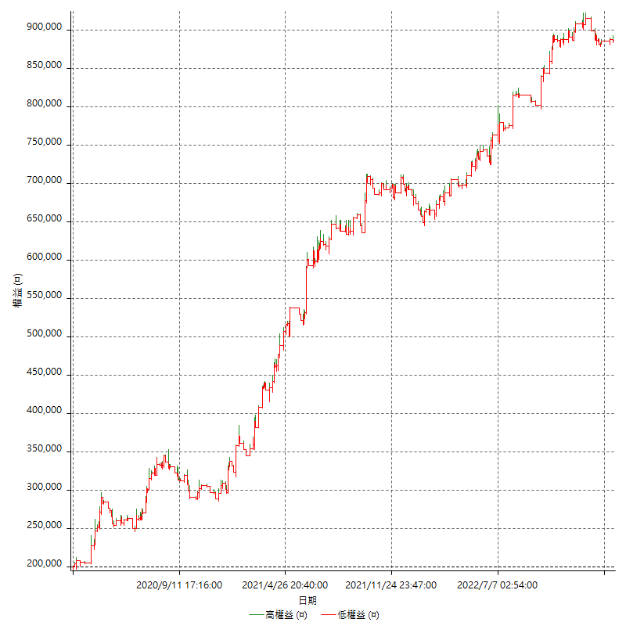

詳細權益曲線及績效拉回

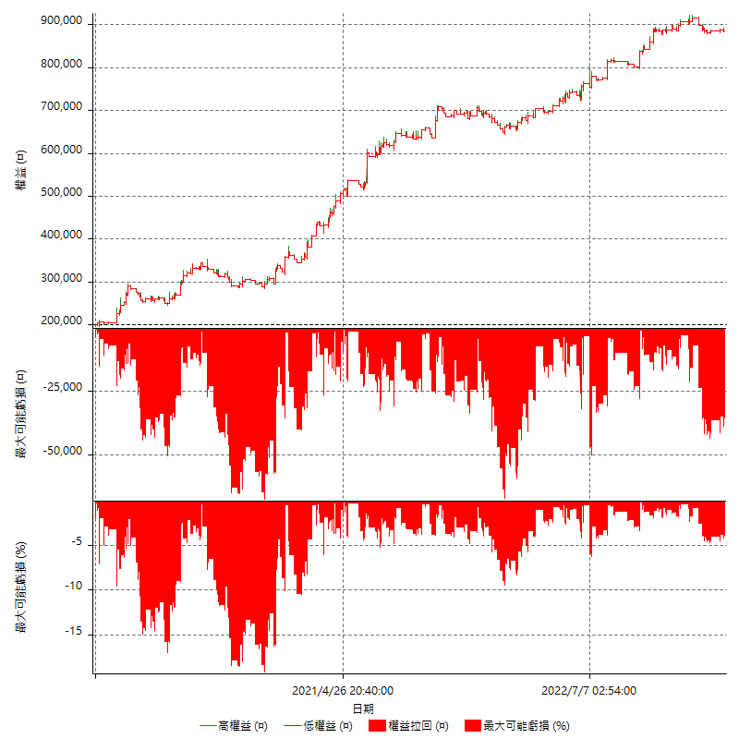

多單詳細權益曲線

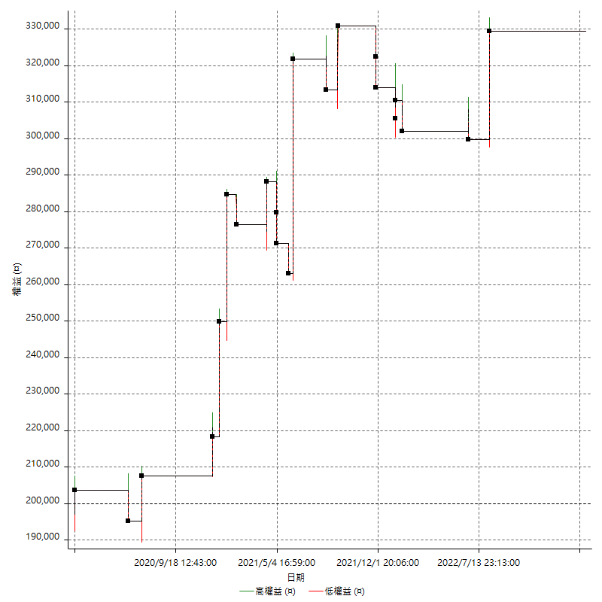

空單詳細權益曲線

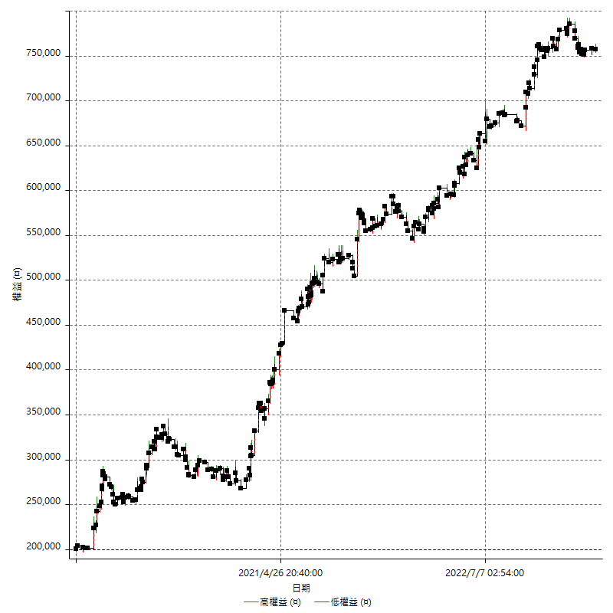

權益增加 & 拉回

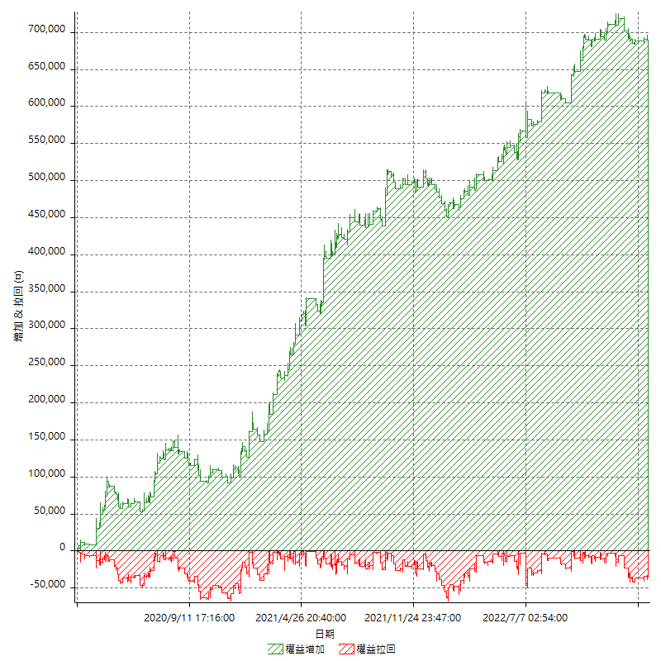

權益增加 & 拉回(%)

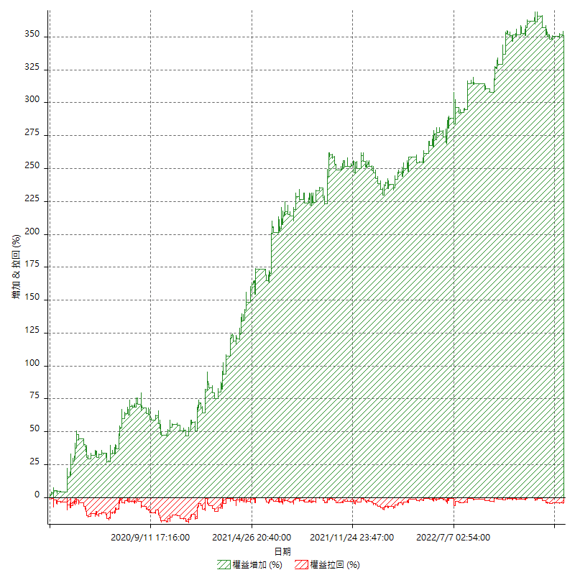

平倉權益曲線

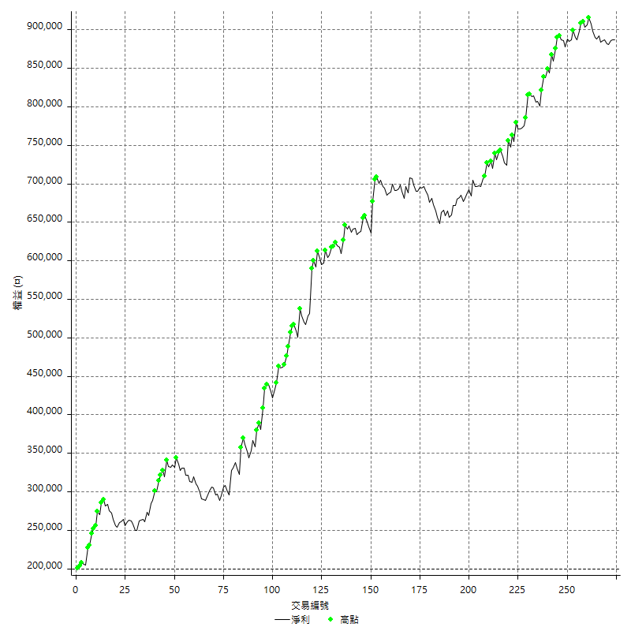

平倉權益曲線及績效拉回

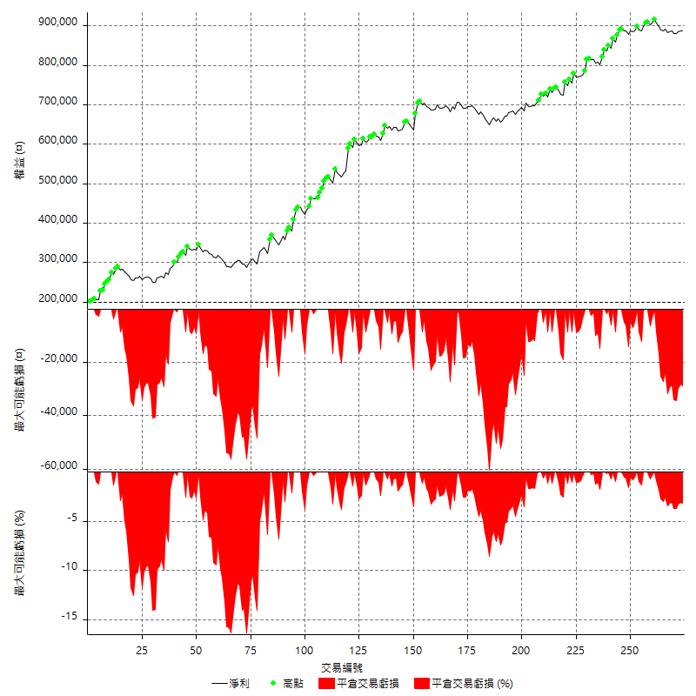

買進持有績效

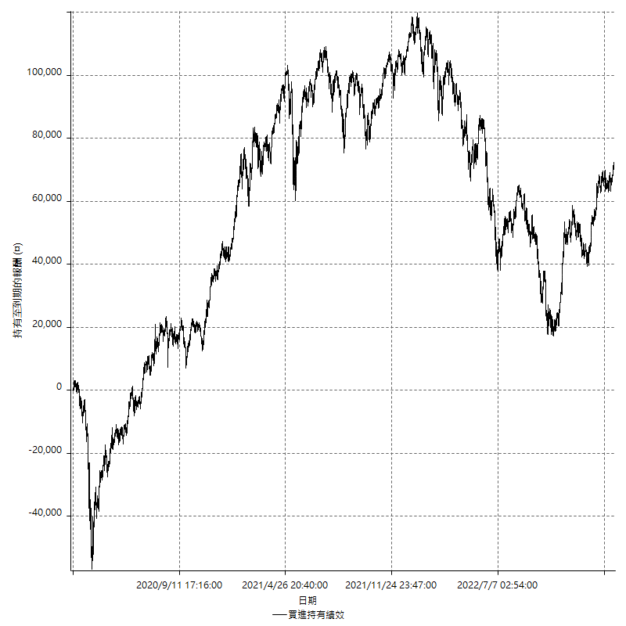

月增值指數

交易分析
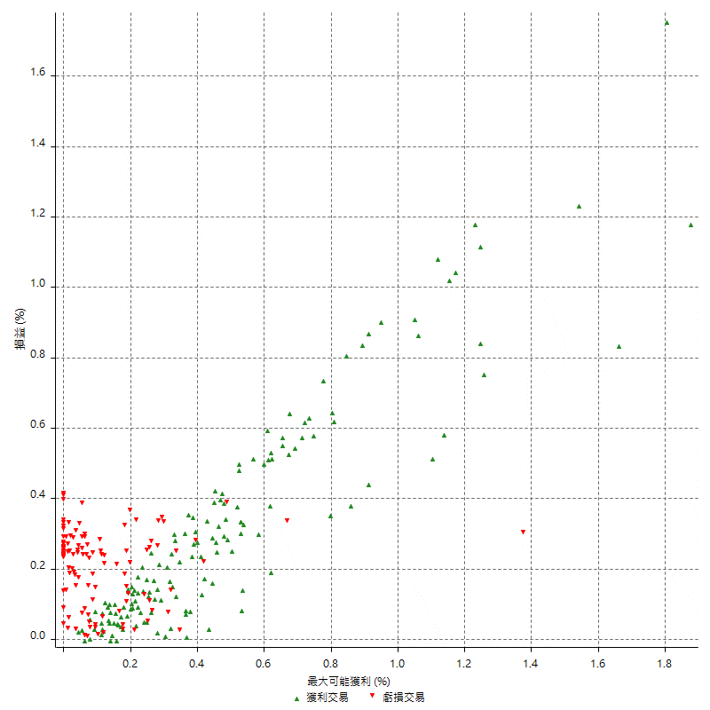
總交易分析

 | 所有交易 | 多單 | 空單
交易總次數 | 274 | 21 | 253
未平倉交易總數量 | 0 | 0 | 0
獲利交易次數 | 149 | 10 | 139
虧損交易次數 | 121 | 11 | 110
勝率 | 54.379562044 | 47.619047619 | 54.940711462
平均交易(獲利 & 虧損) | 2505.8394161 | 6161.9047619 | 2202.3715415
平均獲利交易 | 9636.2416107 | 21560 | 8778.4172662
平均虧損交易 | -6191.7355372 | -7836.3636364 | -6027.2727273
平均獲利/平均虧損 比率 | 1.5563070407 | 2.7512761021 | 1.4564493202
最大的交易獲利 | 58800 | 58800 | 41000
最大的交易虧損 | -8400 | -8400 | -8400
平倉交易的平均K棒數 | 4.3 | 3.6 | 4.3
獲利平倉交易的平均K棒數 | 5 | 5 | 5
虧損平倉交易的平均K棒數 | 3.4 | 2.3 | 3.5
平倉交易間的平均K棒數 | 5 | n/a | 5
獲利平倉交易間的平均K棒數 | 346.6 | 5234.1 | 371.9
虧損平倉交易間的平均K棒數 | 429.6 | 4760.5 | 472.8

極端交易

 | 全部 | 正 | 負
1 Std. Deviation of Avg. Trade | 10648.649617 | 9420.3934528 | 2983.777996
平均交易金額 +1標準差 | 13154.489033 | 19056.635064 | -3207.9575412
平均交易金額 -1標準差 | -8142.8102012 | 215.84815791 | -9175.5135332
極端交易次數 | 20 | 20 | 0
極端交易損益比 |  | 561400

最大獲利/最大虧損

 | 最大可能獲利 | 最大可能虧損
最大值 | 60400 | -8000
最大值日期 | 2021-06-07 | 2020-04-14
平均值 | 9156.2043796 | -4413.8686131
最大值 (%) | 1.8761326085 | -0.3920415564
最大值 (%) 日期 | 2020-03-18 | 2020-04-14
平均值 (%) | 0.31105967092 | -0.14961159455
1標準差 | 9757.0552012 | 2813.1476376
平均交易金額 +1標準差 | 18913.259581 | -1600.7209755
平均交易金額 -1標準差 | -600.85082167 | -7227.0162508

交易序列分析

Z值 | 0.55516831836
信賴界限 | 0.42122093917
策略精確預期 | 2505.8394161
最大連續獲利交易次數 | 7
最大連續虧損交易次數 | 6
最大連續獲利金額 | 83600
最大連續虧損金額 | -33000
最大連續獲利 (%) | 33.756097561
最大連續虧損 (%) | -10.626319493

交易序列統計量

連續獲利 | 序列編號 | 序列的平均獲利 | 下筆交易的平均虧損
1 | 30 | 11533.333333 | -6793.3333333
2 | 17 | 9152.9411765 | -5729.4117647
3 | 17 | 9105.8823529 | -5623.5294118
4 | 4 | 8962.5 | -6150
5 | 1 | 9040 | -2400
6 | 1 | 11533.333333 | -3600
7 | 1 | 8057.1428571 | -8400
連續虧損 | 序列編號 | 序列的平均虧損 | 下筆交易的平均獲利
1 | 43 | -6293.0232558 | 9772.0930233
2 | 12 | -6300 | 14650
3 | 10 | -6233.3333333 | 12820
4 | 2 | -7525 | 9000
5 | 2 | -4940 | 6700
6 | 1 | -5133.3333333 | 8000

總交易

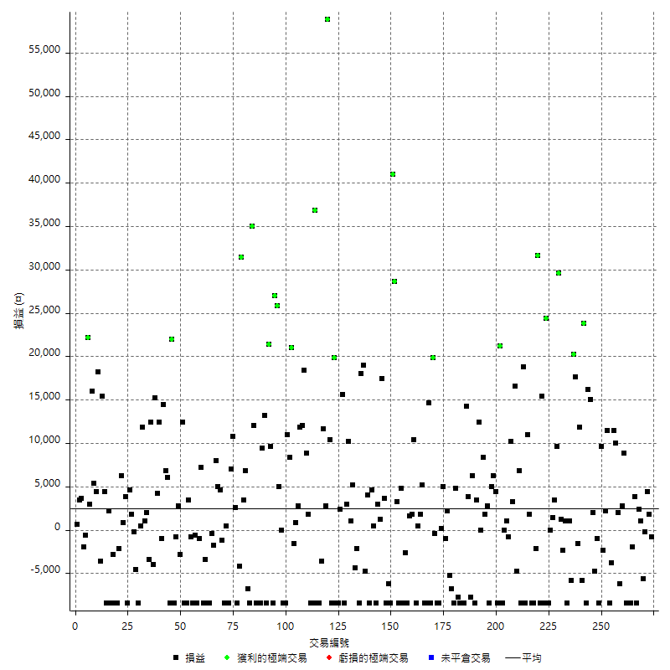

獲利交易

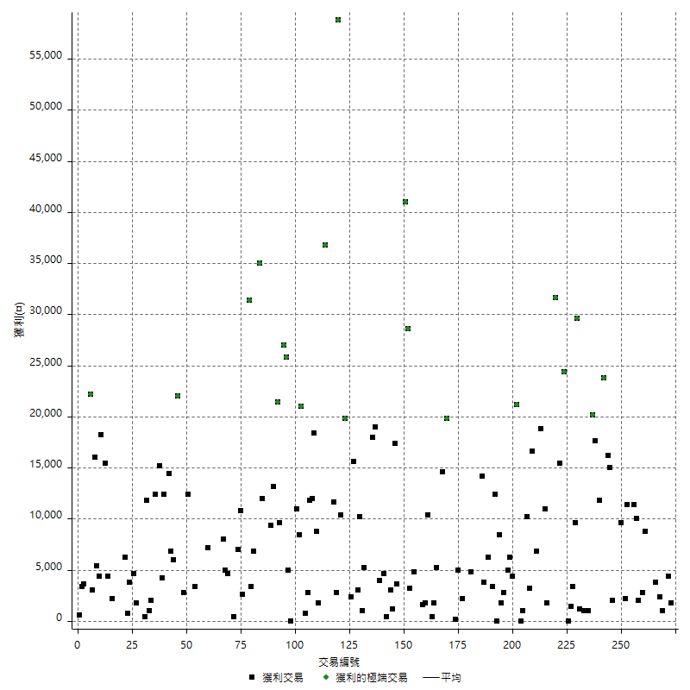

虧損交易

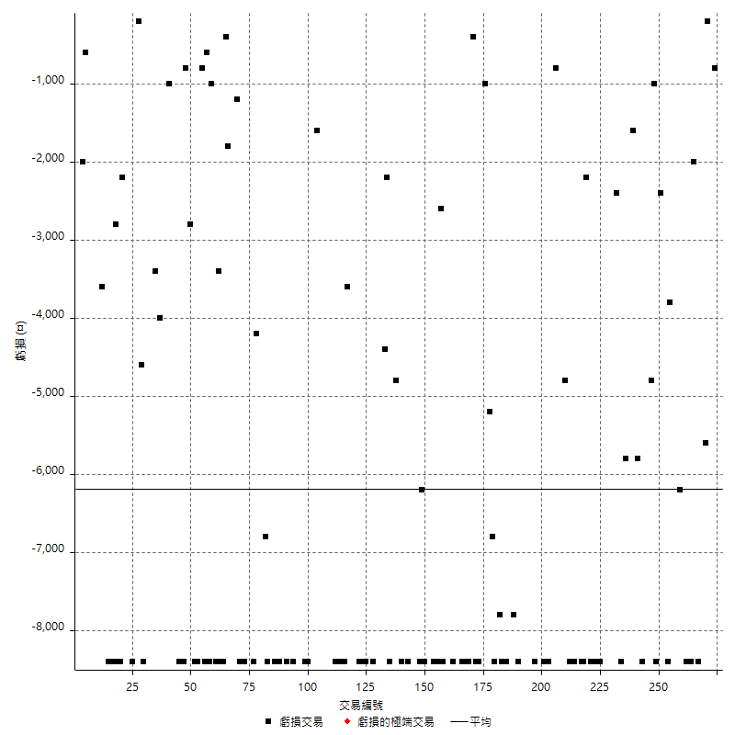

最大可能虧損

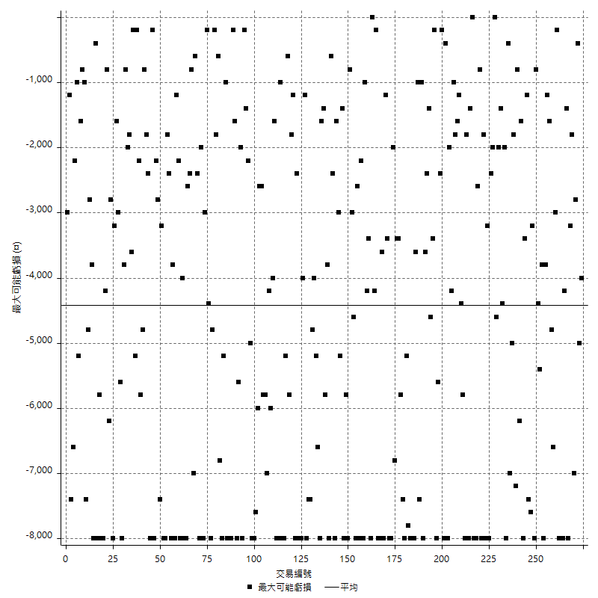

虧損的損益

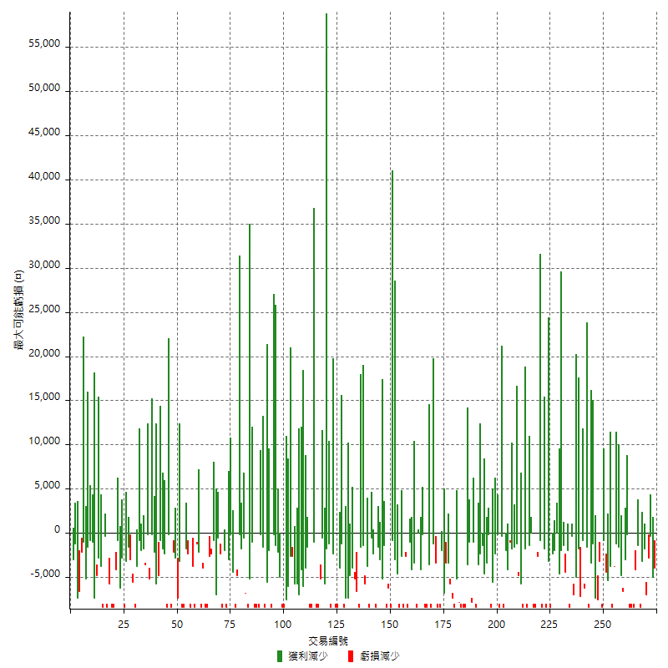

最大虧損幅度

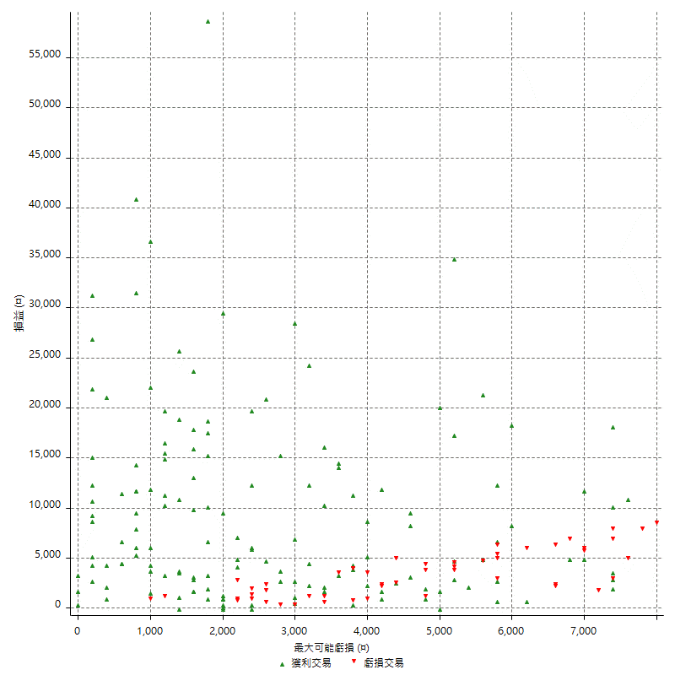

最大虧損幅度 (%)

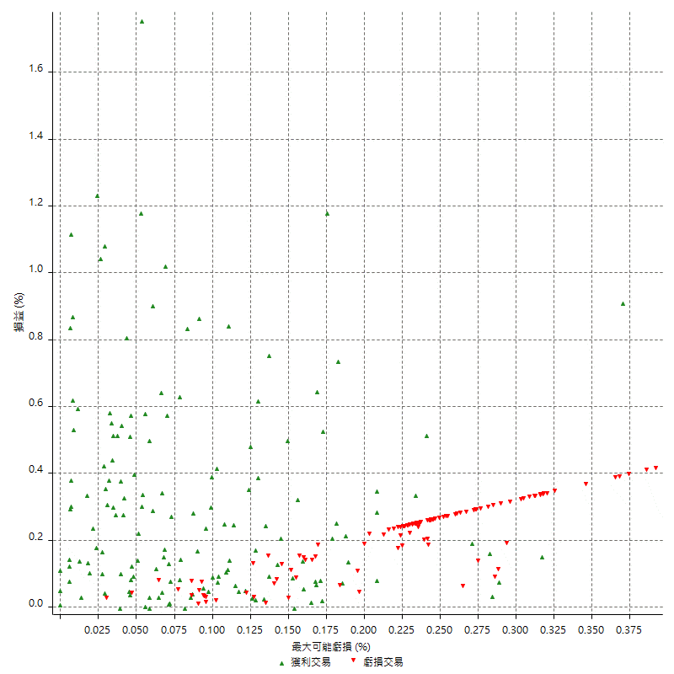

最大可能獲利

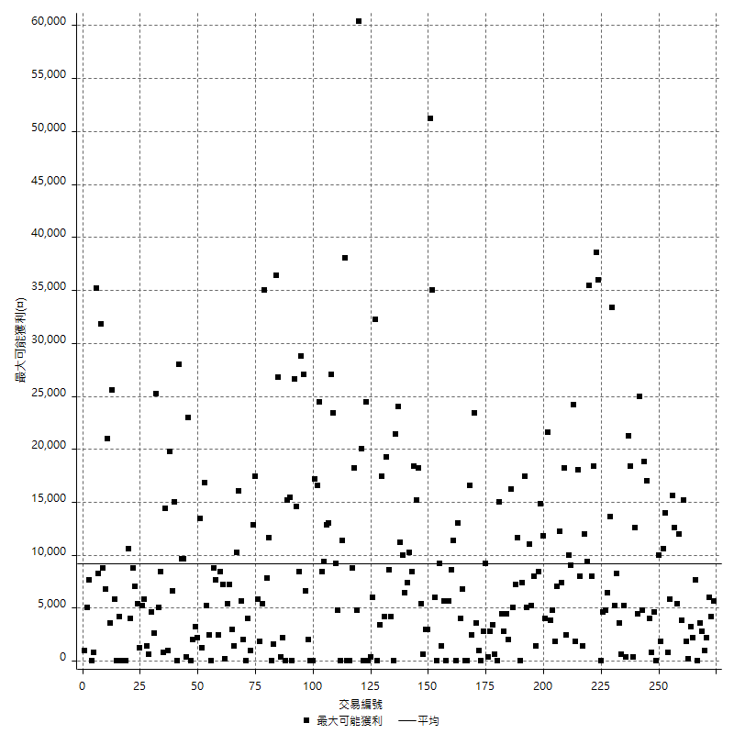

獲利的損益

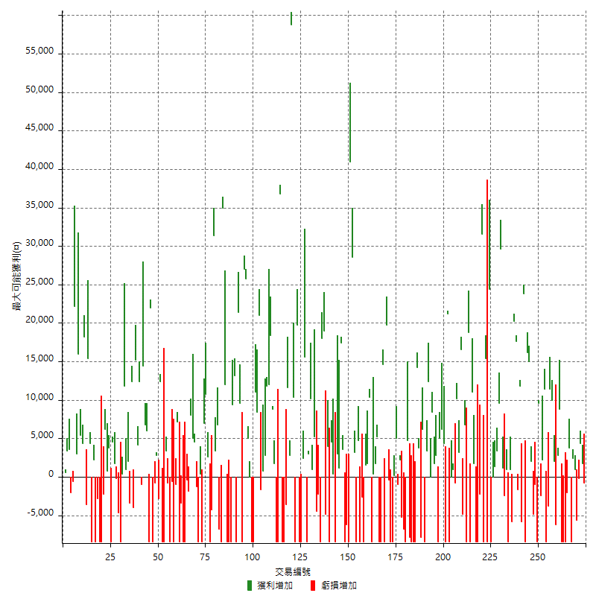

最大獲利幅度

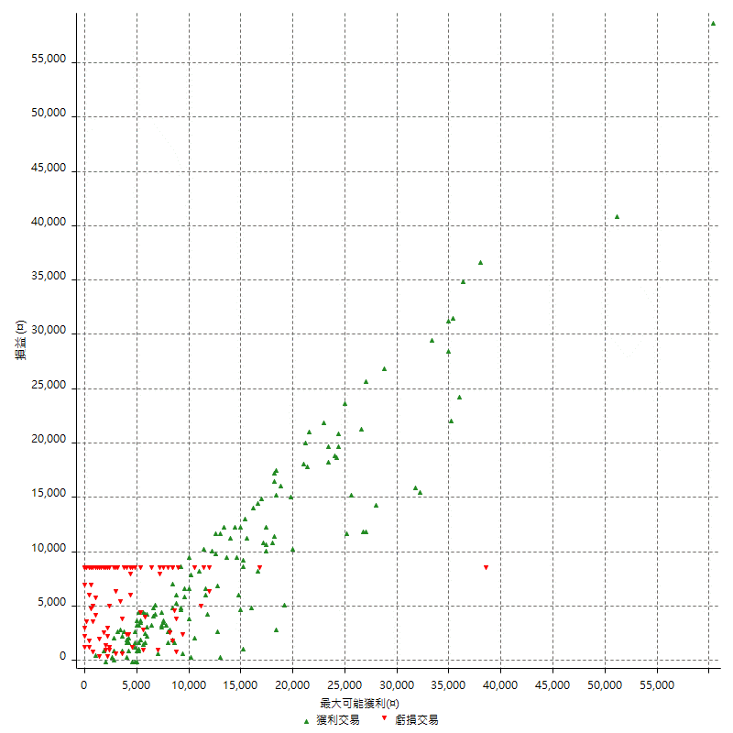

最大獲利幅度 (%)

週期性分析
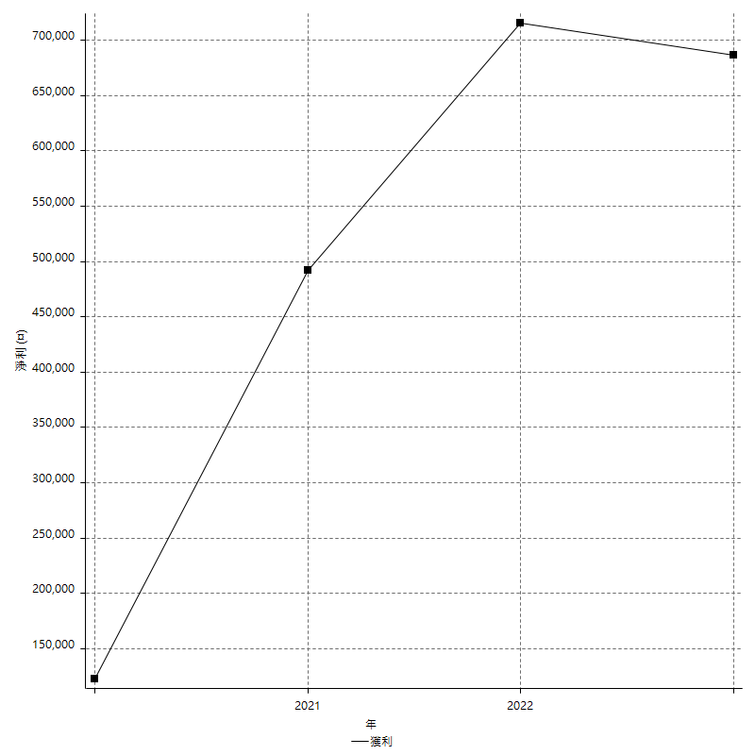
Daily Period Analysis

期間 | 獲利(¤) | 獲利(%) | 毛利 | 毛損 | 交易次數 | 勝率
2023-03-06 | -800 | -0.09015100293 | 0 | -800 | 1 | 0
2023-02-23 | 1800 | 0.20325203252 | 1800 | 0 | 1 | 100
2023-02-08 | 4400 | 0.4993191103 | 4400 | 0 | 1 | 100
2023-02-07 | -200 | -0.022691173134 | 0 | -200 | 1 | 0
2023-02-02 | -5600 | -0.6313416009 | 0 | -5600 | 1 | 0
2023-02-01 | 1000 | 0.11286681716 | 1000 | 0 | 1 | 100
2023-01-30 | -6000 | -0.67264573991 | 2400 | -8400 | 2 | 50
2023-01-17 | 3800 | 0.42783156947 | 3800 | 0 | 1 | 100
2023-01-16 | -10400 | -1.1573558869 | 0 | -10400 | 2 | 0
2023-01-09 | -16800 | -1.8352632729 | 0 | -16800 | 2 | 0
2022-12-27 | 8800 | 0.97065960732 | 8800 | 0 | 1 | 100
2022-12-22 | -3400 | -0.37362637363 | 2800 | -6200 | 2 | 50
2022-12-21 | 2000 | 0.22026431718 | 2000 | 0 | 1 | 100
2022-12-07 | 10000 | 1.1135857461 | 10000 | 0 | 1 | 100
2022-12-05 | 11400 | 1.2858109632 | 11400 | 0 | 1 | 100
2022-12-01 | -3800 | -0.42677448338 | 0 | -3800 | 1 | 0
2022-11-24 | -8400 | -0.93457943925 | 0 | -8400 | 1 | 0
2022-11-23 | 11400 | 1.2846517918 | 11400 | 0 | 1 | 100
2022-11-15 | 2200 | 0.24853140533 | 2200 | 0 | 1 | 100
2022-11-14 | -2400 | -0.2703920685 | 0 | -2400 | 1 | 0
2022-11-08 | 9600 | 1.0933940774 | 9600 | 0 | 1 | 100
2022-11-07 | -8400 | -0.9476534296 | 0 | -8400 | 1 | 0
2022-11-02 | -1000 | -0.11268875366 | 0 | -1000 | 1 | 0
2022-10-27 | -4800 | -0.53799596503 | 0 | -4800 | 1 | 0
2022-10-26 | 2000 | 0.22466861379 | 2000 | 0 | 1 | 100
2022-10-24 | 31200 | 3.6321303842 | 31200 | 0 | 2 | 100
2022-10-18 | 15400 | 1.8255097202 | 23800 | -8400 | 2 | 50
2022-10-06 | -5800 | -0.68283494231 | 0 | -5800 | 1 | 0
2022-10-05 | 11800 | 1.4087870105 | 11800 | 0 | 1 | 100
2022-10-04 | -1600 | -0.1906577693 | 0 | -1600 | 1 | 0
2022-09-29 | 37800 | 4.716745695 | 37800 | 0 | 2 | 100
2022-09-20 | -5800 | -0.71853320119 | 0 | -5800 | 1 | 0
2022-09-12 | 1000 | 0.12403870007 | 1000 | 0 | 1 | 100
2022-09-08 | -8400 | -1.0311809477 | 0 | -8400 | 1 | 0
2022-08-17 | 1000 | 0.12291052114 | 1000 | 0 | 1 | 100
2022-08-16 | -2400 | -0.29411764706 | 0 | -2400 | 1 | 0
2022-08-11 | 1200 | 0.14727540501 | 1200 | 0 | 1 | 100
2022-08-04 | 39200 | 5.0541516245 | 39200 | 0 | 2 | 100
2022-07-28 | 3400 | 0.4403004403 | 3400 | 0 | 1 | 100
2022-07-20 | 1400 | 0.18162947587 | 1400 | 0 | 1 | 100
2022-07-18 | -8400 | -1.0780287474 | 0 | -8400 | 2 | 0
2022-07-11 | 24400 | 3.2326444091 | 24400 | 0 | 1 | 100
2022-07-07 | -8400 | -1.1006289308 | 0 | -8400 | 1 | 0
2022-06-27 | 7000 | 0.92568103676 | 15400 | -8400 | 2 | 50
2022-06-23 | 31600 | 4.3610267734 | 31600 | 0 | 1 | 100
2022-06-22 | -2200 | -0.30269675289 | 0 | -2200 | 1 | 0
2022-06-21 | -8400 | -1.1425462459 | 0 | -8400 | 1 | 0
2022-06-15 | -8400 | -1.1296395912 | 0 | -8400 | 1 | 0
2022-06-08 | 1800 | 0.2426530062 | 1800 | 0 | 1 | 100
2022-06-01 | 11000 | 1.5051997811 | 11000 | 0 | 1 | 100
2022-05-30 | -8400 | -1.1363636364 | 0 | -8400 | 1 | 0
2022-05-26 | 18800 | 2.6096612993 | 18800 | 0 | 1 | 100
2022-05-25 | -8400 | -1.1525795829 | 0 | -8400 | 1 | 0
2022-05-23 | 6800 | 0.94182825485 | 6800 | 0 | 1 | 100
2022-05-17 | -4800 | -0.66042927903 | 0 | -4800 | 1 | 0
2022-05-16 | 16600 | 2.337369755 | 16600 | 0 | 1 | 100
2022-05-05 | 13400 | 1.9230769231 | 13400 | 0 | 2 | 100
2022-05-04 | -800 | -0.11467889908 | 0 | -800 | 1 | 0
2022-04-26 | 1000 | 0.14355440712 | 1000 | 0 | 1 | 100
2022-04-19 | -8400 | -1.1914893617 | 0 | -8400 | 2 | 0
2022-03-31 | 21200 | 3.1003217315 | 21200 | 0 | 1 | 100
2022-03-30 | -8400 | -1.2135221034 | 0 | -8400 | 1 | 0
2022-03-29 | 4400 | 0.63972084908 | 4400 | 0 | 1 | 100
2022-03-21 | 11200 | 1.655335501 | 11200 | 0 | 2 | 100
2022-03-17 | -5600 | -0.82087364409 | 2800 | -8400 | 2 | 50
2022-03-10 | 1800 | 0.26455026455 | 1800 | 0 | 1 | 100
2022-03-09 | 8400 | 1.25 | 8400 | 0 | 1 | 100
2022-03-03 | 12400 | 1.8799272286 | 12400 | 0 | 2 | 50
2022-03-01 | -5000 | -0.75233222991 | 3400 | -8400 | 2 | 50
2022-02-17 | 6200 | 0.94167679222 | 6200 | 0 | 1 | 100
2022-02-16 | -7800 | -1.1708195737 | 0 | -7800 | 1 | 0
2022-02-10 | 3800 | 0.57367149758 | 3800 | 0 | 1 | 100
2022-02-08 | 14200 | 2.1906818883 | 14200 | 0 | 1 | 100
2022-01-26 | -8400 | -1.2793176972 | 0 | -8400 | 1 | 0
2022-01-21 | -8400 | -1.2631578947 | 0 | -8400 | 1 | 0
2022-01-17 | -8400 | -1.2474012474 | 0 | -8400 | 1 | 0
2022-01-12 | -7800 | -1.1450381679 | 0 | -7800 | 1 | 0
2022-01-07 | -3600 | -0.52570093458 | 4800 | -8400 | 2 | 50
2022-01-04 | -6800 | -0.98322729902 | 0 | -6800 | 1 | 0
2021-12-28 | -5200 | -0.74626865672 | 0 | -5200 | 1 | 0
2021-12-27 | 2200 | 0.31672905269 | 2200 | 0 | 1 | 100
2021-12-23 | 4000 | 0.57920648711 | 5000 | -1000 | 2 | 50
2021-12-22 | 200 | 0.028968713789 | 200 | 0 | 1 | 100
2021-12-21 | -8400 | -1.2020606754 | 0 | -8400 | 1 | 0
2021-12-16 | -8800 | -1.2436404748 | 0 | -8800 | 2 | 0
2021-12-13 | 19800 | 2.8787438209 | 19800 | 0 | 1 | 100
2021-12-02 | -8400 | -1.206549842 | 0 | -8400 | 1 | 0
2021-11-30 | 14600 | 2.1420187793 | 14600 | 0 | 1 | 100
2021-11-26 | -16800 | -2.4054982818 | 0 | -16800 | 2 | 0
2021-11-25 | 5200 | 0.75014425851 | 5200 | 0 | 1 | 100
2021-11-22 | 1800 | 0.26034133642 | 1800 | 0 | 1 | 100
2021-11-15 | 400 | 0.057887120116 | 400 | 0 | 1 | 100
2021-11-09 | -8400 | -1.2010294538 | 0 | -8400 | 1 | 0
2021-11-04 | 12200 | 1.7753201397 | 12200 | 0 | 2 | 100
2021-11-01 | 1600 | 0.2333722287 | 1600 | 0 | 1 | 100
2021-10-21 | -8400 | -1.2103746398 | 0 | -8400 | 1 | 0
2021-10-19 | -11000 | -1.5602836879 | 0 | -11000 | 2 | 0
2021-10-14 | -3600 | -0.50804403048 | 4800 | -8400 | 2 | 50
2021-10-07 | 3200 | 0.45364332294 | 3200 | 0 | 1 | 100
2021-10-06 | 28600 | 4.2257683215 | 28600 | 0 | 1 | 100
2021-10-04 | 41000 | 6.4485687323 | 41000 | 0 | 1 | 100
2021-09-27 | -8400 | -1.3039428749 | 0 | -8400 | 1 | 0
2021-09-23 | -14600 | -2.2161505768 | 0 | -14600 | 2 | 0
2021-09-14 | 3600 | 0.54945054945 | 3600 | 0 | 1 | 100
2021-09-07 | 17400 | 2.7281279398 | 17400 | 0 | 1 | 100
2021-09-01 | 1200 | 0.18850141376 | 1200 | 0 | 1 | 100
2021-08-30 | 3000 | 0.47348484848 | 3000 | 0 | 1 | 100
2021-08-25 | -8400 | -1.308411215 | 0 | -8400 | 1 | 0
2021-08-24 | 400 | 0.062344139651 | 400 | 0 | 1 | 100
2021-08-23 | 4600 | 0.72213500785 | 4600 | 0 | 1 | 100
2021-08-13 | -8400 | -1.3015184382 | 0 | -8400 | 1 | 0
2021-08-12 | 4000 | 0.62363579669 | 4000 | 0 | 1 | 100
2021-08-04 | -4800 | -0.74280408542 | 0 | -4800 | 1 | 0
2021-07-27 | 19000 | 3.0293367347 | 19000 | 0 | 1 | 100
2021-07-22 | 9600 | 1.5544041451 | 18000 | -8400 | 2 | 50
2021-07-15 | -2200 | -0.35495321071 | 0 | -2200 | 1 | 0
2021-07-12 | -4400 | -0.70490227491 | 0 | -4400 | 1 | 0
2021-07-06 | 5200 | 0.84006462036 | 5200 | 0 | 1 | 100
2021-07-05 | 1000 | 0.16181229773 | 1000 | 0 | 1 | 100
2021-07-01 | 10200 | 1.678183613 | 10200 | 0 | 1 | 100
2021-06-30 | -5400 | -0.88062622309 | 3000 | -8400 | 2 | 50
2021-06-29 | 15600 | 2.6104417671 | 15600 | 0 | 1 | 100
2021-06-24 | 2400 | 0.40322580645 | 2400 | 0 | 1 | 100
2021-06-23 | -16800 | -2.7450980392 | 0 | -16800 | 2 | 0
2021-06-22 | 19800 | 3.3434650456 | 19800 | 0 | 1 | 100
2021-06-10 | -8400 | -1.3986013986 | 0 | -8400 | 1 | 0
2021-06-08 | 10400 | 1.7621145374 | 10400 | 0 | 1 | 100
2021-06-07 | 58800 | 11.065111027 | 58800 | 0 | 1 | 100
2021-06-03 | 2800 | 0.52970109724 | 2800 | 0 | 1 | 100
2021-06-02 | 11600 | 2.2437137331 | 11600 | 0 | 1 | 100
2021-06-01 | -3600 | -0.69150979639 | 0 | -3600 | 1 | 0
2021-05-27 | -8400 | -1.5879017013 | 0 | -8400 | 1 | 0
2021-05-25 | -8400 | -1.5630815035 | 0 | -8400 | 1 | 0
2021-05-05 | 36800 | 7.3511785857 | 36800 | 0 | 1 | 100
2021-05-04 | -16800 | -3.247004252 | 0 | -16800 | 2 | 0
2021-04-29 | 1800 | 0.34910783553 | 1800 | 0 | 1 | 100
2021-04-27 | 8800 | 1.7363851618 | 8800 | 0 | 1 | 100
2021-04-22 | 18400 | 3.7674037674 | 18400 | 0 | 1 | 100
2021-04-14 | 12000 | 2.5188916877 | 12000 | 0 | 1 | 100
2021-04-12 | 14600 | 3.161541793 | 14600 | 0 | 2 | 100
2021-04-08 | 800 | 0.17353579176 | 800 | 0 | 1 | 100
2021-04-06 | -1600 | -0.34587116299 | 0 | -1600 | 1 | 0
2021-04-01 | 21000 | 4.7554347826 | 21000 | 0 | 1 | 100
2021-03-30 | 8400 | 1.9390581717 | 8400 | 0 | 1 | 100
2021-03-23 | 2600 | 0.60380863911 | 11000 | -8400 | 2 | 50
2021-03-16 | -8400 | -1.9134396355 | 0 | -8400 | 1 | 0
2021-03-15 | 0 | 0 | 0 | 0 | 1 | 0
2021-03-11 | 5000 | 1.1520737327 | 5000 | 0 | 1 | 100
2021-03-10 | 25800 | 6.3204311612 | 25800 | 0 | 1 | 100
2021-03-02 | 27000 | 7.0828961175 | 27000 | 0 | 1 | 100
2021-02-23 | -8400 | -2.1560574949 | 0 | -8400 | 1 | 0
2021-02-22 | 31000 | 8.6447295036 | 31000 | 0 | 2 | 100
2021-02-18 | -8400 | -2.2888283379 | 0 | -8400 | 1 | 0
2021-02-17 | 13200 | 3.7309214245 | 13200 | 0 | 1 | 100
2021-02-02 | 9400 | 2.7293844367 | 9400 | 0 | 1 | 100
2021-01-26 | -8400 | -2.380952381 | 0 | -8400 | 1 | 0
2021-01-21 | -8400 | -2.3255813953 | 0 | -8400 | 1 | 0
2021-01-13 | -8400 | -2.2727272727 | 0 | -8400 | 1 | 0
2021-01-12 | 12000 | 3.355704698 | 12000 | 0 | 1 | 100
2021-01-06 | 35000 | 10.849349039 | 35000 | 0 | 1 | 100
2020-12-30 | -8400 | -2.5377643505 | 0 | -8400 | 1 | 0
2020-12-28 | -6800 | -2.0130254589 | 0 | -6800 | 1 | 0
2020-12-23 | 6800 | 2.0543806647 | 6800 | 0 | 1 | 100
2020-12-22 | 3400 | 1.0378510379 | 3400 | 0 | 1 | 100
2020-12-21 | 31400 | 10.600945307 | 31400 | 0 | 1 | 100
2020-12-16 | -12600 | -4.0803108808 | 0 | -12600 | 2 | 0
2020-12-09 | 2600 | 0.84911822338 | 2600 | 0 | 1 | 100
2020-12-07 | 10800 | 3.6560595802 | 10800 | 0 | 1 | 100
2020-12-02 | 7000 | 2.427184466 | 7000 | 0 | 1 | 100
2020-11-26 | -8400 | -2.8301886792 | 0 | -8400 | 1 | 0
2020-11-23 | 400 | 0.13495276653 | 400 | 0 | 1 | 100
2020-11-16 | -8400 | -2.7559055118 | 0 | -8400 | 1 | 0
2020-11-09 | -1200 | -0.39215686275 | 0 | -1200 | 1 | 0
2020-10-29 | 4600 | 1.5262110153 | 4600 | 0 | 1 | 100
2020-10-26 | 5000 | 1.6869095816 | 5000 | 0 | 1 | 100
2020-10-21 | 8000 | 2.773925104 | 8000 | 0 | 1 | 100
2020-10-19 | -1800 | -0.62026188835 | 0 | -1800 | 1 | 0
2020-10-06 | -8800 | -2.9431438127 | 0 | -8800 | 2 | 0
2020-09-30 | -8400 | -2.7325959662 | 0 | -8400 | 1 | 0
2020-09-28 | -11800 | -3.6967418546 | 0 | -11800 | 2 | 0
2020-09-22 | 7200 | 2.3076923077 | 7200 | 0 | 1 | 100
2020-09-14 | -1000 | -0.31948881789 | 0 | -1000 | 1 | 0
2020-09-10 | -8400 | -2.6135656503 | 0 | -8400 | 1 | 0
2020-09-08 | -600 | -0.18633540373 | 0 | -600 | 1 | 0
2020-09-03 | -8400 | -2.5423728814 | 0 | -8400 | 1 | 0
2020-08-25 | -800 | -0.24154589372 | 0 | -800 | 1 | 0
2020-08-24 | -5000 | -1.4872099941 | 3400 | -8400 | 2 | 50
2020-08-17 | -8400 | -2.4376088218 | 0 | -8400 | 1 | 0
2020-08-13 | 12400 | 3.7326911499 | 12400 | 0 | 1 | 100
2020-08-11 | -2800 | -0.83582089552 | 0 | -2800 | 1 | 0
2020-08-10 | 2800 | 0.84286574353 | 2800 | 0 | 1 | 100
2020-08-05 | -800 | -0.24024024024 | 0 | -800 | 1 | 0
2020-07-30 | 13600 | 4.2579837195 | 22000 | -8400 | 2 | 50
2020-07-28 | -8400 | -2.562538133 | 0 | -8400 | 1 | 0
2020-07-27 | 6000 | 1.8645121193 | 6000 | 0 | 1 | 100
2020-07-21 | 6800 | 2.1587301587 | 6800 | 0 | 1 | 100
2020-07-15 | 14400 | 4.7904191617 | 14400 | 0 | 1 | 100
2020-07-13 | -1000 | -0.33156498674 | 0 | -1000 | 1 | 0
2020-07-10 | 12400 | 4.2876901798 | 12400 | 0 | 1 | 100
2020-07-09 | 19400 | 7.19051149 | 19400 | 0 | 2 | 100
2020-07-02 | -4000 | -1.4609203798 | 0 | -4000 | 1 | 0
2020-07-01 | 12400 | 4.7436878347 | 12400 | 0 | 1 | 100
2020-06-30 | -1400 | -0.53272450533 | 2000 | -3400 | 2 | 50
2020-06-23 | 1000 | 0.38197097021 | 1000 | 0 | 1 | 100
2020-06-18 | 11800 | 4.72 | 11800 | 0 | 1 | 100
2020-06-16 | 400 | 0.16025641026 | 400 | 0 | 1 | 100
2020-06-11 | -8400 | -3.2558139535 | 0 | -8400 | 1 | 0
2020-06-10 | -4600 | -1.7517136329 | 0 | -4600 | 1 | 0
2020-06-02 | -200 | -0.076103500761 | 0 | -200 | 1 | 0
2020-06-01 | 1800 | 0.68965517241 | 1800 | 0 | 1 | 100
2020-05-26 | 4600 | 1.7940717629 | 4600 | 0 | 1 | 100
2020-05-21 | -8400 | -3.1722054381 | 0 | -8400 | 1 | 0
2020-05-20 | 3800 | 1.4559386973 | 3800 | 0 | 1 | 100
2020-05-19 | 800 | 0.30745580323 | 800 | 0 | 1 | 100
2020-05-11 | 6200 | 2.4409448819 | 6200 | 0 | 1 | 100
2020-05-05 | -2200 | -0.85870413739 | 0 | -2200 | 1 | 0
2020-04-30 | -8400 | -3.1746031746 | 0 | -8400 | 1 | 0
2020-04-29 | -8400 | -3.0769230769 | 0 | -8400 | 1 | 0
2020-04-27 | -2800 | -1.0152284264 | 0 | -2800 | 1 | 0
2020-04-23 | -8400 | -2.9556650246 | 0 | -8400 | 1 | 0
2020-04-14 | -6200 | -2.1349862259 | 2200 | -8400 | 2 | 50
2020-04-09 | 19800 | 7.3170731707 | 19800 | 0 | 2 | 100
2020-04-07 | 14600 | 5.703125 | 18200 | -3600 | 2 | 50
2020-04-06 | 4400 | 1.7488076312 | 4400 | 0 | 1 | 100
2020-03-31 | 5400 | 2.193338749 | 5400 | 0 | 1 | 100
2020-03-25 | 16000 | 6.9504778454 | 16000 | 0 | 1 | 100
2020-03-24 | 3000 | 1.3204225352 | 3000 | 0 | 1 | 100
2020-03-18 | 22200 | 10.829268293 | 22200 | 0 | 1 | 100
2020-03-05 | -600 | -0.29182879377 | 0 | -600 | 1 | 0
2020-02-25 | -2000 | -0.9633911368 | 0 | -2000 | 1 | 0
2020-02-18 | 3600 | 1.7647058824 | 3600 | 0 | 1 | 100
2020-02-13 | 3400 | 1.6949152542 | 3400 | 0 | 1 | 100
2020-02-11 | 600 | 0.3 | 600 | 0 | 1 | 100

Daily Rolling Period Analysis

期間 | 獲利(¤) | 獲利(%) | 毛利 | 毛損 | 交易次數 | 勝率
當日 - 2023/3/6 | -800 | -0.02604505795 | 0 | -800 | 1 | 0
2023/3/5 - 2023/3/6 | -800 | -0.02604505795 | 0 | -800 | 1 | 0
2023/3/4 - 2023/3/6 | -800 | -0.02604505795 | 0 | -800 | 1 | 0
2023/3/3 - 2023/3/6 | -800 | -0.02604505795 | 0 | -800 | 1 | 0
2023/3/2 - 2023/3/6 | -800 | -0.02604505795 | 0 | -800 | 1 | 0
2023/3/1 - 2023/3/6 | -800 | -0.02604505795 | 0 | -800 | 1 | 0
2023/2/28 - 2023/3/6 | -800 | -0.02604505795 | 0 | -800 | 1 | 0
2023/2/27 - 2023/3/6 | -800 | -0.02604505795 | 0 | -800 | 1 | 0
2023/2/26 - 2023/3/6 | -800 | -0.02604505795 | 0 | -800 | 1 | 0
2023/2/25 - 2023/3/6 | -800 | -0.02604505795 | 0 | -800 | 1 | 0
2023/2/24 - 2023/3/6 | -800 | -0.02604505795 | 0 | -800 | 1 | 0
2023/2/23 - 2023/3/6 | 1000 | 0.03259452412 | 1800 | -800 | 2 | 50
2023/2/22 - 2023/3/6 | 1000 | 0.03259452412 | 1800 | -800 | 2 | 50
2023/2/21 - 2023/3/6 | 1000 | 0.03259452412 | 1800 | -800 | 2 | 50
2023/2/20 - 2023/3/6 | 1000 | 0.03259452412 | 1800 | -800 | 2 | 50
2023/2/19 - 2023/3/6 | 1000 | 0.03259452412 | 1800 | -800 | 2 | 50
2023/2/18 - 2023/3/6 | 1000 | 0.03259452412 | 1800 | -800 | 2 | 50
2023/2/17 - 2023/3/6 | 1000 | 0.03259452412 | 1800 | -800 | 2 | 50
2023/2/16 - 2023/3/6 | 1000 | 0.03259452412 | 1800 | -800 | 2 | 50
2023/2/15 - 2023/3/6 | 1000 | 0.03259452412 | 1800 | -800 | 2 | 50
2023/2/14 - 2023/3/6 | 1000 | 0.03259452412 | 1800 | -800 | 2 | 50
2023/2/13 - 2023/3/6 | 1000 | 0.03259452412 | 1800 | -800 | 2 | 50
2023/2/12 - 2023/3/6 | 1000 | 0.03259452412 | 1800 | -800 | 2 | 50
2023/2/11 - 2023/3/6 | 1000 | 0.03259452412 | 1800 | -800 | 2 | 50
2023/2/10 - 2023/3/6 | 1000 | 0.03259452412 | 1800 | -800 | 2 | 50
2023/2/9 - 2023/3/6 | 1000 | 0.03259452412 | 1800 | -800 | 2 | 50
2023/2/8 - 2023/3/6 | 5400 | 0.1765167364 | 6200 | -800 | 3 | 66.666666667
2023/2/7 - 2023/3/6 | 5200 | 0.1699790795 | 6200 | -1000 | 4 | 50
2023/2/6 - 2023/3/6 | 5200 | 0.1699790795 | 6200 | -1000 | 4 | 50
2023/2/5 - 2023/3/6 | 5200 | 0.1699790795 | 6200 | -1000 | 4 | 50
2023/2/4 - 2023/3/6 | 5200 | 0.1699790795 | 6200 | -1000 | 4 | 50
2023/2/3 - 2023/3/6 | 5200 | 0.1699790795 | 6200 | -1000 | 4 | 50
2023/2/2 - 2023/3/6 | -400 | -0.013075313808 | 6200 | -6600 | 5 | 40
2023/2/1 - 2023/3/6 | 600 | 0.019625801387 | 7200 | -6600 | 6 | 50
2023/1/31 - 2023/3/6 | 600 | 0.019625801387 | 7200 | -6600 | 6 | 50
2023/1/30 - 2023/3/6 | -5400 | -0.17690997248 | 9600 | -15000 | 8 | 50
2023/1/29 - 2023/3/6 | -5400 | -0.17690997248 | 9600 | -15000 | 8 | 50
2023/1/28 - 2023/3/6 | -5400 | -0.17690997248 | 9600 | -15000 | 8 | 50
2023/1/27 - 2023/3/6 | -5400 | -0.17690997248 | 9600 | -15000 | 8 | 50
2023/1/26 - 2023/3/6 | -5400 | -0.17690997248 | 9600 | -15000 | 8 | 50
2023/1/25 - 2023/3/6 | -5400 | -0.17690997248 | 9600 | -15000 | 8 | 50
2023/1/24 - 2023/3/6 | -5400 | -0.17690997248 | 9600 | -15000 | 8 | 50
2023/1/23 - 2023/3/6 | -5400 | -0.17690997248 | 9600 | -15000 | 8 | 50
2023/1/22 - 2023/3/6 | -5400 | -0.17690997248 | 9600 | -15000 | 8 | 50
2023/1/21 - 2023/3/6 | -5400 | -0.17690997248 | 9600 | -15000 | 8 | 50
2023/1/20 - 2023/3/6 | -5400 | -0.17690997248 | 9600 | -15000 | 8 | 50
2023/1/19 - 2023/3/6 | -5400 | -0.17690997248 | 9600 | -15000 | 8 | 50
2023/1/18 - 2023/3/6 | -5400 | -0.17690997248 | 9600 | -15000 | 8 | 50
2023/1/17 - 2023/3/6 | -1600 | -0.052548607462 | 13400 | -15000 | 9 | 55.555555556
2023/1/16 - 2023/3/6 | -12000 | -0.39411455596 | 13400 | -25400 | 11 | 45.454545454
2023/1/15 - 2023/3/6 | -12000 | -0.39411455596 | 13400 | -25400 | 11 | 45.454545454
2023/1/14 - 2023/3/6 | -12000 | -0.39411455596 | 13400 | -25400 | 11 | 45.454545454
2023/1/13 - 2023/3/6 | -12000 | -0.39411455596 | 13400 | -25400 | 11 | 45.454545454
2023/1/12 - 2023/3/6 | -12000 | -0.39411455596 | 13400 | -25400 | 11 | 45.454545454
2023/1/11 - 2023/3/6 | -12000 | -0.39411455596 | 13400 | -25400 | 11 | 45.454545454
2023/1/10 - 2023/3/6 | -12000 | -0.39411455596 | 13400 | -25400 | 11 | 45.454545454
2023/1/9 - 2023/3/6 | -28800 | -0.94587493431 | 13400 | -42200 | 13 | 38.461538461
2023/1/8 - 2023/3/6 | -28800 | -0.94587493431 | 13400 | -42200 | 13 | 38.461538461
2023/1/7 - 2023/3/6 | -28800 | -0.94587493431 | 13400 | -42200 | 13 | 38.461538461
2023/1/6 - 2023/3/6 | -28800 | -0.94587493431 | 13400 | -42200 | 13 | 38.461538461
2023/1/5 - 2023/3/6 | -28800 | -0.94587493431 | 13400 | -42200 | 13 | 38.461538461
2023/1/4 - 2023/3/6 | -28800 | -0.94587493431 | 13400 | -42200 | 13 | 38.461538461
2023/1/3 - 2023/3/6 | -28800 | -0.94587493431 | 13400 | -42200 | 13 | 38.461538461
2023/1/2 - 2023/3/6 | -28800 | -0.94587493431 | 13400 | -42200 | 13 | 38.461538461
2023/1/1 - 2023/3/6 | -28800 | -0.94587493431 | 13400 | -42200 | 13 | 38.461538461
2022/12/31 - 2023/3/6 | -28800 | -0.94587493431 | 13400 | -42200 | 13 | 38.461538461
2022/12/30 - 2023/3/6 | -28800 | -0.94587493431 | 13400 | -42200 | 13 | 38.461538461
2022/12/29 - 2023/3/6 | -28800 | -0.94587493431 | 13400 | -42200 | 13 | 38.461538461
2022/12/28 - 2023/3/6 | -28800 | -0.94587493431 | 13400 | -42200 | 13 | 38.461538461
2022/12/27 - 2023/3/6 | -20000 | -0.66067653277 | 22200 | -42200 | 14 | 42.857142857
2022/12/26 - 2023/3/6 | -20000 | -0.66067653277 | 22200 | -42200 | 14 | 42.857142857
2022/12/25 - 2023/3/6 | -20000 | -0.66067653277 | 22200 | -42200 | 14 | 42.857142857
2022/12/24 - 2023/3/6 | -20000 | -0.66067653277 | 22200 | -42200 | 14 | 42.857142857
2022/12/23 - 2023/3/6 | -20000 | -0.66067653277 | 22200 | -42200 | 14 | 42.857142857
2022/12/22 - 2023/3/6 | -23400 | -0.77442414615 | 25000 | -48400 | 16 | 43.75
2022/12/21 - 2023/3/6 | -21400 | -0.7091728526 | 27000 | -48400 | 17 | 47.058823529
2022/12/20 - 2023/3/6 | -21400 | -0.7091728526 | 27000 | -48400 | 17 | 47.058823529
2022/12/19 - 2023/3/6 | -21400 | -0.7091728526 | 27000 | -48400 | 17 | 47.058823529
2022/12/18 - 2023/3/6 | -21400 | -0.7091728526 | 27000 | -48400 | 17 | 47.058823529
2022/12/17 - 2023/3/6 | -21400 | -0.7091728526 | 27000 | -48400 | 17 | 47.058823529
2022/12/16 - 2023/3/6 | -21400 | -0.7091728526 | 27000 | -48400 | 17 | 47.058823529
2022/12/15 - 2023/3/6 | -21400 | -0.7091728526 | 27000 | -48400 | 17 | 47.058823529
2022/12/14 - 2023/3/6 | -21400 | -0.7091728526 | 27000 | -48400 | 17 | 47.058823529
2022/12/13 - 2023/3/6 | -21400 | -0.7091728526 | 27000 | -48400 | 17 | 47.058823529
2022/12/12 - 2023/3/6 | -21400 | -0.7091728526 | 27000 | -48400 | 17 | 47.058823529
2022/12/11 - 2023/3/6 | -21400 | -0.7091728526 | 27000 | -48400 | 17 | 47.058823529
2022/12/10 - 2023/3/6 | -21400 | -0.7091728526 | 27000 | -48400 | 17 | 47.058823529
2022/12/9 - 2023/3/6 | -21400 | -0.7091728526 | 27000 | -48400 | 17 | 47.058823529
2022/12/8 - 2023/3/6 | -21400 | -0.7091728526 | 27000 | -48400 | 17 | 47.058823529
2022/12/7 - 2023/3/6 | -11400 | -0.38030424339 | 37000 | -48400 | 18 | 50
2022/12/6 - 2023/3/6 | -11400 | -0.38030424339 | 37000 | -48400 | 18 | 50
2022/12/5 - 2023/3/6 | 0 | 0 | 48400 | -48400 | 19 | 52.631578947
2022/12/4 - 2023/3/6 | 0 | 0 | 48400 | -48400 | 19 | 52.631578947
2022/12/3 - 2023/3/6 | 0 | 0 | 48400 | -48400 | 19 | 52.631578947
2022/12/2 - 2023/3/6 | 0 | 0 | 48400 | -48400 | 19 | 52.631578947
2022/12/1 - 2023/3/6 | -3800 | -0.12773967998 | 48400 | -52200 | 20 | 50
2022/11/30 - 2023/3/6 | -3800 | -0.12773967998 | 48400 | -52200 | 20 | 50
2022/11/29 - 2023/3/6 | -3800 | -0.12773967998 | 48400 | -52200 | 20 | 50
2022/11/28 - 2023/3/6 | -3800 | -0.12773967998 | 48400 | -52200 | 20 | 50
2022/11/27 - 2023/3/6 | -3800 | -0.12773967998 | 48400 | -52200 | 20 | 50
2022/11/26 - 2023/3/6 | -3800 | -0.12773967998 | 48400 | -52200 | 20 | 50
2022/11/25 - 2023/3/6 | -3800 | -0.12773967998 | 48400 | -52200 | 20 | 50
2022/11/24 - 2023/3/6 | -12200 | -0.41011160414 | 48400 | -60600 | 21 | 47.619047619
2022/11/23 - 2023/3/6 | -800 | -0.027100271003 | 59800 | -60600 | 22 | 50
2022/11/22 - 2023/3/6 | -800 | -0.027100271003 | 59800 | -60600 | 22 | 50
2022/11/21 - 2023/3/6 | -800 | -0.027100271003 | 59800 | -60600 | 22 | 50
2022/11/20 - 2023/3/6 | -800 | -0.027100271003 | 59800 | -60600 | 22 | 50
2022/11/19 - 2023/3/6 | -800 | -0.027100271003 | 59800 | -60600 | 22 | 50
2022/11/18 - 2023/3/6 | -800 | -0.027100271003 | 59800 | -60600 | 22 | 50
2022/11/17 - 2023/3/6 | -800 | -0.027100271003 | 59800 | -60600 | 22 | 50
2022/11/16 - 2023/3/6 | -800 | -0.027100271003 | 59800 | -60600 | 22 | 50
2022/11/15 - 2023/3/6 | 1400 | 0.04749626815 | 62000 | -60600 | 23 | 52.173913044
2022/11/14 - 2023/3/6 | -1000 | -0.033925905822 | 62000 | -63000 | 24 | 50
2022/11/13 - 2023/3/6 | -1000 | -0.033925905822 | 62000 | -63000 | 24 | 50
2022/11/12 - 2023/3/6 | -1000 | -0.033925905822 | 62000 | -63000 | 24 | 50
2022/11/11 - 2023/3/6 | -1000 | -0.033925905822 | 62000 | -63000 | 24 | 50
2022/11/10 - 2023/3/6 | -1000 | -0.033925905822 | 62000 | -63000 | 24 | 50
2022/11/9 - 2023/3/6 | -1000 | -0.033925905822 | 62000 | -63000 | 24 | 50
2022/11/8 - 2023/3/6 | 8600 | 0.29367572736 | 71600 | -63000 | 25 | 52
2022/11/7 - 2023/3/6 | 200 | 0.0068296680781 | 71600 | -71400 | 26 | 50
2022/11/6 - 2023/3/6 | 200 | 0.0068296680781 | 71600 | -71400 | 26 | 50
2022/11/5 - 2023/3/6 | 200 | 0.0068296680781 | 71600 | -71400 | 26 | 50
2022/11/4 - 2023/3/6 | 200 | 0.0068296680781 | 71600 | -71400 | 26 | 50
2022/11/3 - 2023/3/6 | 200 | 0.0068296680781 | 71600 | -71400 | 26 | 50
2022/11/2 - 2023/3/6 | -800 | -0.027318672313 | 71600 | -72400 | 27 | 48.148148148
2022/11/1 - 2023/3/6 | -800 | -0.027318672313 | 71600 | -72400 | 27 | 48.148148148
2022/10/31 - 2023/3/6 | -800 | -0.027318672313 | 71600 | -72400 | 27 | 48.148148148
2022/10/30 - 2023/3/6 | -800 | -0.027318672313 | 71600 | -72400 | 27 | 48.148148148
2022/10/29 - 2023/3/6 | -800 | -0.027318672313 | 71600 | -72400 | 27 | 48.148148148
2022/10/28 - 2023/3/6 | -800 | -0.027318672313 | 71600 | -72400 | 27 | 48.148148148
2022/10/27 - 2023/3/6 | -5600 | -0.19123070619 | 71600 | -77200 | 28 | 46.428571429
2022/10/26 - 2023/3/6 | -3600 | -0.12310217481 | 73600 | -77200 | 29 | 48.275862069
2022/10/25 - 2023/3/6 | -3600 | -0.12310217481 | 73600 | -77200 | 29 | 48.275862069
2022/10/24 - 2023/3/6 | 27600 | 0.964360587 | 104800 | -77200 | 31 | 51.612903226
2022/10/23 - 2023/3/6 | 27600 | 0.964360587 | 104800 | -77200 | 31 | 51.612903226
2022/10/22 - 2023/3/6 | 27600 | 0.964360587 | 104800 | -77200 | 31 | 51.612903226
2022/10/21 - 2023/3/6 | 27600 | 0.964360587 | 104800 | -77200 | 31 | 51.612903226
2022/10/20 - 2023/3/6 | 27600 | 0.964360587 | 104800 | -77200 | 31 | 51.612903226
2022/10/19 - 2023/3/6 | 27600 | 0.964360587 | 104800 | -77200 | 31 | 51.612903226
2022/10/18 - 2023/3/6 | 43000 | 1.5278567368 | 128600 | -85600 | 33 | 51.515151515
2022/10/17 - 2023/3/6 | 43000 | 1.5278567368 | 128600 | -85600 | 33 | 51.515151515
2022/10/16 - 2023/3/6 | 43000 | 1.5278567368 | 128600 | -85600 | 33 | 51.515151515
2022/10/15 - 2023/3/6 | 43000 | 1.5278567368 | 128600 | -85600 | 33 | 51.515151515
2022/10/14 - 2023/3/6 | 43000 | 1.5278567368 | 128600 | -85600 | 33 | 51.515151515
2022/10/13 - 2023/3/6 | 43000 | 1.5278567368 | 128600 | -85600 | 33 | 51.515151515
2022/10/12 - 2023/3/6 | 43000 | 1.5278567368 | 128600 | -85600 | 33 | 51.515151515
2022/10/11 - 2023/3/6 | 43000 | 1.5278567368 | 128600 | -85600 | 33 | 51.515151515
2022/10/10 - 2023/3/6 | 43000 | 1.5278567368 | 128600 | -85600 | 33 | 51.515151515
2022/10/9 - 2023/3/6 | 43000 | 1.5278567368 | 128600 | -85600 | 33 | 51.515151515
2022/10/8 - 2023/3/6 | 43000 | 1.5278567368 | 128600 | -85600 | 33 | 51.515151515
2022/10/7 - 2023/3/6 | 43000 | 1.5278567368 | 128600 | -85600 | 33 | 51.515151515
2022/10/6 - 2023/3/6 | 37200 | 1.3217737351 | 128600 | -91400 | 34 | 50
2022/10/5 - 2023/3/6 | 49000 | 1.7557689551 | 140400 | -91400 | 35 | 51.428571429
2022/10/4 - 2023/3/6 | 47400 | 1.698437724 | 140400 | -93000 | 36 | 50
2022/10/3 - 2023/3/6 | 47400 | 1.698437724 | 140400 | -93000 | 36 | 50
2022/10/2 - 2023/3/6 | 47400 | 1.698437724 | 140400 | -93000 | 36 | 50
2022/10/1 - 2023/3/6 | 47400 | 1.698437724 | 140400 | -93000 | 36 | 50
2022/9/30 - 2023/3/6 | 47400 | 1.698437724 | 140400 | -93000 | 36 | 50
2022/9/29 - 2023/3/6 | 85200 | 3.1378903948 | 178200 | -93000 | 38 | 52.631578947
2022/9/28 - 2023/3/6 | 85200 | 3.1378903948 | 178200 | -93000 | 38 | 52.631578947
2022/9/27 - 2023/3/6 | 85200 | 3.1378903948 | 178200 | -93000 | 38 | 52.631578947
2022/9/26 - 2023/3/6 | 85200 | 3.1378903948 | 178200 | -93000 | 38 | 52.631578947
2022/9/25 - 2023/3/6 | 85200 | 3.1378903948 | 178200 | -93000 | 38 | 52.631578947
2022/9/24 - 2023/3/6 | 85200 | 3.1378903948 | 178200 | -93000 | 38 | 52.631578947
2022/9/23 - 2023/3/6 | 85200 | 3.1378903948 | 178200 | -93000 | 38 | 52.631578947
2022/9/22 - 2023/3/6 | 85200 | 3.1378903948 | 178200 | -93000 | 38 | 52.631578947
2022/9/21 - 2023/3/6 | 85200 | 3.1378903948 | 178200 | -93000 | 38 | 52.631578947
2022/9/20 - 2023/3/6 | 79400 | 2.9242781379 | 178200 | -98800 | 39 | 51.282051282
2022/9/19 - 2023/3/6 | 79400 | 2.9242781379 | 178200 | -98800 | 39 | 51.282051282
2022/9/18 - 2023/3/6 | 79400 | 2.9242781379 | 178200 | -98800 | 39 | 51.282051282
2022/9/17 - 2023/3/6 | 79400 | 2.9242781379 | 178200 | -98800 | 39 | 51.282051282
2022/9/16 - 2023/3/6 | 79400 | 2.9242781379 | 178200 | -98800 | 39 | 51.282051282
2022/9/15 - 2023/3/6 | 79400 | 2.9242781379 | 178200 | -98800 | 39 | 51.282051282
2022/9/14 - 2023/3/6 | 79400 | 2.9242781379 | 178200 | -98800 | 39 | 51.282051282
2022/9/13 - 2023/3/6 | 79400 | 2.9242781379 | 178200 | -98800 | 39 | 51.282051282
2022/9/12 - 2023/3/6 | 80400 | 2.9632905794 | 179200 | -98800 | 40 | 52.5
2022/9/11 - 2023/3/6 | 80400 | 2.9632905794 | 179200 | -98800 | 40 | 52.5
2022/9/10 - 2023/3/6 | 80400 | 2.9632905794 | 179200 | -98800 | 40 | 52.5
2022/9/9 - 2023/3/6 | 80400 | 2.9632905794 | 179200 | -98800 | 40 | 52.5
2022/9/8 - 2023/3/6 | 72000 | 2.6536930562 | 179200 | -107200 | 41 | 51.219512195
2022/9/7 - 2023/3/6 | 72000 | 2.6536930562 | 179200 | -107200 | 41 | 51.219512195
2022/9/6 - 2023/3/6 | 72000 | 2.6536930562 | 179200 | -107200 | 41 | 51.219512195
2022/9/5 - 2023/3/6 | 72000 | 2.6536930562 | 179200 | -107200 | 41 | 51.219512195
2022/9/4 - 2023/3/6 | 72000 | 2.6536930562 | 179200 | -107200 | 41 | 51.219512195
2022/9/3 - 2023/3/6 | 72000 | 2.6536930562 | 179200 | -107200 | 41 | 51.219512195
2022/9/2 - 2023/3/6 | 72000 | 2.6536930562 | 179200 | -107200 | 41 | 51.219512195
2022/9/1 - 2023/3/6 | 72000 | 2.6536930562 | 179200 | -107200 | 41 | 51.219512195
2022/8/31 - 2023/3/6 | 72000 | 2.6536930562 | 179200 | -107200 | 41 | 51.219512195
2022/8/30 - 2023/3/6 | 72000 | 2.6536930562 | 179200 | -107200 | 41 | 51.219512195
2022/8/29 - 2023/3/6 | 72000 | 2.6536930562 | 179200 | -107200 | 41 | 51.219512195
2022/8/28 - 2023/3/6 | 72000 | 2.6536930562 | 179200 | -107200 | 41 | 51.219512195
2022/8/27 - 2023/3/6 | 72000 | 2.6536930562 | 179200 | -107200 | 41 | 51.219512195
2022/8/26 - 2023/3/6 | 72000 | 2.6536930562 | 179200 | -107200 | 41 | 51.219512195
2022/8/25 - 2023/3/6 | 72000 | 2.6536930562 | 179200 | -107200 | 41 | 51.219512195
2022/8/24 - 2023/3/6 | 72000 | 2.6536930562 | 179200 | -107200 | 41 | 51.219512195
2022/8/23 - 2023/3/6 | 72000 | 2.6536930562 | 179200 | -107200 | 41 | 51.219512195
2022/8/22 - 2023/3/6 | 72000 | 2.6536930562 | 179200 | -107200 | 41 | 51.219512195
2022/8/21 - 2023/3/6 | 72000 | 2.6536930562 | 179200 | -107200 | 41 | 51.219512195
2022/8/20 - 2023/3/6 | 72000 | 2.6536930562 | 179200 | -107200 | 41 | 51.219512195
2022/8/19 - 2023/3/6 | 72000 | 2.6536930562 | 179200 | -107200 | 41 | 51.219512195
2022/8/18 - 2023/3/6 | 72000 | 2.6536930562 | 179200 | -107200 | 41 | 51.219512195
2022/8/17 - 2023/3/6 | 73000 | 2.692534671 | 180200 | -107200 | 42 | 52.380952381
2022/8/16 - 2023/3/6 | 70600 | 2.6040129832 | 180200 | -109600 | 43 | 51.162790698
2022/8/15 - 2023/3/6 | 70600 | 2.6040129832 | 180200 | -109600 | 43 | 51.162790698
2022/8/14 - 2023/3/6 | 70600 | 2.6040129832 | 180200 | -109600 | 43 | 51.162790698
2022/8/13 - 2023/3/6 | 70600 | 2.6040129832 | 180200 | -109600 | 43 | 51.162790698
2022/8/12 - 2023/3/6 | 70600 | 2.6040129832 | 180200 | -109600 | 43 | 51.162790698
2022/8/11 - 2023/3/6 | 71800 | 2.6506202008 | 181400 | -109600 | 44 | 52.272727273
2022/8/10 - 2023/3/6 | 71800 | 2.6506202008 | 181400 | -109600 | 44 | 52.272727273
2022/8/9 - 2023/3/6 | 71800 | 2.6506202008 | 181400 | -109600 | 44 | 52.272727273
2022/8/8 - 2023/3/6 | 71800 | 2.6506202008 | 181400 | -109600 | 44 | 52.272727273
2022/8/7 - 2023/3/6 | 71800 | 2.6506202008 | 181400 | -109600 | 44 | 52.272727273
2022/8/6 - 2023/3/6 | 71800 | 2.6506202008 | 181400 | -109600 | 44 | 52.272727273
2022/8/5 - 2023/3/6 | 71800 | 2.6506202008 | 181400 | -109600 | 44 | 52.272727273
2022/8/4 - 2023/3/6 | 111000 | 4.2198905109 | 220600 | -109600 | 46 | 54.347826087
2022/8/3 - 2023/3/6 | 111000 | 4.2198905109 | 220600 | -109600 | 46 | 54.347826087
2022/8/2 - 2023/3/6 | 111000 | 4.2198905109 | 220600 | -109600 | 46 | 54.347826087
2022/8/1 - 2023/3/6 | 111000 | 4.2198905109 | 220600 | -109600 | 46 | 54.347826087
2022/7/31 - 2023/3/6 | 111000 | 4.2198905109 | 220600 | -109600 | 46 | 54.347826087
2022/7/30 - 2023/3/6 | 111000 | 4.2198905109 | 220600 | -109600 | 46 | 54.347826087
2022/7/29 - 2023/3/6 | 111000 | 4.2198905109 | 220600 | -109600 | 46 | 54.347826087
2022/7/28 - 2023/3/6 | 114400 | 4.3604207959 | 224000 | -109600 | 47 | 55.319148936
2022/7/27 - 2023/3/6 | 114400 | 4.3604207959 | 224000 | -109600 | 47 | 55.319148936
2022/7/26 - 2023/3/6 | 114400 | 4.3604207959 | 224000 | -109600 | 47 | 55.319148936
2022/7/25 - 2023/3/6 | 114400 | 4.3604207959 | 224000 | -109600 | 47 | 55.319148936
2022/7/24 - 2023/3/6 | 114400 | 4.3604207959 | 224000 | -109600 | 47 | 55.319148936
2022/7/23 - 2023/3/6 | 114400 | 4.3604207959 | 224000 | -109600 | 47 | 55.319148936
2022/7/22 - 2023/3/6 | 114400 | 4.3604207959 | 224000 | -109600 | 47 | 55.319148936
2022/7/21 - 2023/3/6 | 114400 | 4.3604207959 | 224000 | -109600 | 47 | 55.319148936
2022/7/20 - 2023/3/6 | 115800 | 4.4184981685 | 225400 | -109600 | 48 | 56.25
2022/7/19 - 2023/3/6 | 115800 | 4.4184981685 | 225400 | -109600 | 48 | 56.25
2022/7/18 - 2023/3/6 | 107400 | 4.097985348 | 225400 | -118000 | 50 | 54
2022/7/17 - 2023/3/6 | 107400 | 4.097985348 | 225400 | -118000 | 50 | 54
2022/7/16 - 2023/3/6 | 107400 | 4.097985348 | 225400 | -118000 | 50 | 54
2022/7/15 - 2023/3/6 | 107400 | 4.097985348 | 225400 | -118000 | 50 | 54
2022/7/14 - 2023/3/6 | 107400 | 4.097985348 | 225400 | -118000 | 50 | 54
2022/7/13 - 2023/3/6 | 107400 | 4.097985348 | 225400 | -118000 | 50 | 54
2022/7/12 - 2023/3/6 | 107400 | 4.097985348 | 225400 | -118000 | 50 | 54
2022/7/11 - 2023/3/6 | 131800 | 5.1244167963 | 249800 | -118000 | 51 | 54.901960784
2022/7/10 - 2023/3/6 | 131800 | 5.1244167963 | 249800 | -118000 | 51 | 54.901960784
2022/7/9 - 2023/3/6 | 131800 | 5.1244167963 | 249800 | -118000 | 51 | 54.901960784
2022/7/8 - 2023/3/6 | 131800 | 5.1244167963 | 249800 | -118000 | 51 | 54.901960784
2022/7/7 - 2023/3/6 | 123400 | 4.7978227061 | 249800 | -126400 | 52 | 53.846153846
2022/7/6 - 2023/3/6 | 123400 | 4.7978227061 | 249800 | -126400 | 52 | 53.846153846
2022/7/5 - 2023/3/6 | 123400 | 4.7978227061 | 249800 | -126400 | 52 | 53.846153846
2022/7/4 - 2023/3/6 | 123400 | 4.7978227061 | 249800 | -126400 | 52 | 53.846153846
2022/7/3 - 2023/3/6 | 123400 | 4.7978227061 | 249800 | -126400 | 52 | 53.846153846
2022/7/2 - 2023/3/6 | 123400 | 4.7978227061 | 249800 | -126400 | 52 | 53.846153846
2022/7/1 - 2023/3/6 | 123400 | 4.7978227061 | 249800 | -126400 | 52 | 53.846153846
2022/6/30 - 2023/3/6 | 123400 | 4.7978227061 | 249800 | -126400 | 52 | 53.846153846
2022/6/29 - 2023/3/6 | 123400 | 4.7978227061 | 249800 | -126400 | 52 | 53.846153846
2022/6/28 - 2023/3/6 | 123400 | 4.7978227061 | 249800 | -126400 | 52 | 53.846153846
2022/6/27 - 2023/3/6 | 130400 | 5.1314339682 | 265200 | -134800 | 54 | 53.703703704
2022/6/26 - 2023/3/6 | 130400 | 5.1314339682 | 265200 | -134800 | 54 | 53.703703704
2022/6/25 - 2023/3/6 | 130400 | 5.1314339682 | 265200 | -134800 | 54 | 53.703703704
2022/6/24 - 2023/3/6 | 130400 | 5.1314339682 | 265200 | -134800 | 54 | 53.703703704
2022/6/23 - 2023/3/6 | 162000 | 6.5375302663 | 296800 | -134800 | 55 | 54.545454546
2022/6/22 - 2023/3/6 | 159800 | 6.4487489911 | 296800 | -137000 | 56 | 53.571428571
2022/6/21 - 2023/3/6 | 151400 | 6.1097659403 | 296800 | -145400 | 57 | 52.631578947
2022/6/20 - 2023/3/6 | 151400 | 6.1097659403 | 296800 | -145400 | 57 | 52.631578947
2022/6/19 - 2023/3/6 | 151400 | 6.1097659403 | 296800 | -145400 | 57 | 52.631578947
2022/6/18 - 2023/3/6 | 151400 | 6.1097659403 | 296800 | -145400 | 57 | 52.631578947
2022/6/17 - 2023/3/6 | 151400 | 6.1097659403 | 296800 | -145400 | 57 | 52.631578947
2022/6/16 - 2023/3/6 | 151400 | 6.1097659403 | 296800 | -145400 | 57 | 52.631578947
2022/6/15 - 2023/3/6 | 143000 | 5.7707828894 | 296800 | -153800 | 58 | 51.724137931
2022/6/14 - 2023/3/6 | 143000 | 5.7707828894 | 296800 | -153800 | 58 | 51.724137931
2022/6/13 - 2023/3/6 | 143000 | 5.7707828894 | 296800 | -153800 | 58 | 51.724137931
2022/6/12 - 2023/3/6 | 143000 | 5.7707828894 | 296800 | -153800 | 58 | 51.724137931
2022/6/11 - 2023/3/6 | 143000 | 5.7707828894 | 296800 | -153800 | 58 | 51.724137931
2022/6/10 - 2023/3/6 | 143000 | 5.7707828894 | 296800 | -153800 | 58 | 51.724137931
2022/6/9 - 2023/3/6 | 143000 | 5.7707828894 | 296800 | -153800 | 58 | 51.724137931
2022/6/8 - 2023/3/6 | 144800 | 5.8519236987 | 298600 | -153800 | 59 | 52.542372881
2022/6/7 - 2023/3/6 | 144800 | 5.8519236987 | 298600 | -153800 | 59 | 52.542372881
2022/6/6 - 2023/3/6 | 144800 | 5.8519236987 | 298600 | -153800 | 59 | 52.542372881
2022/6/5 - 2023/3/6 | 144800 | 5.8519236987 | 298600 | -153800 | 59 | 52.542372881
2022/6/4 - 2023/3/6 | 144800 | 5.8519236987 | 298600 | -153800 | 59 | 52.542372881
2022/6/3 - 2023/3/6 | 144800 | 5.8519236987 | 298600 | -153800 | 59 | 52.542372881
2022/6/2 - 2023/3/6 | 144800 | 5.8519236987 | 298600 | -153800 | 59 | 52.542372881
2022/6/1 - 2023/3/6 | 155800 | 6.3529603654 | 309600 | -153800 | 60 | 53.333333333
2022/5/31 - 2023/3/6 | 155800 | 6.3529603654 | 309600 | -153800 | 60 | 53.333333333
2022/5/30 - 2023/3/6 | 147400 | 6.0104387539 | 309600 | -162200 | 61 | 52.459016393
2022/5/29 - 2023/3/6 | 147400 | 6.0104387539 | 309600 | -162200 | 61 | 52.459016393
2022/5/28 - 2023/3/6 | 147400 | 6.0104387539 | 309600 | -162200 | 61 | 52.459016393
2022/5/27 - 2023/3/6 | 147400 | 6.0104387539 | 309600 | -162200 | 61 | 52.459016393
2022/5/26 - 2023/3/6 | 166200 | 6.8825575617 | 328400 | -162200 | 62 | 53.225806452
2022/5/25 - 2023/3/6 | 157800 | 6.5347026669 | 328400 | -170600 | 63 | 52.380952381
2022/5/24 - 2023/3/6 | 157800 | 6.5347026669 | 328400 | -170600 | 63 | 52.380952381
2022/5/23 - 2023/3/6 | 164600 | 6.8549058804 | 335200 | -170600 | 64 | 53.125
2022/5/22 - 2023/3/6 | 164600 | 6.8549058804 | 335200 | -170600 | 64 | 53.125
2022/5/21 - 2023/3/6 | 164600 | 6.8549058804 | 335200 | -170600 | 64 | 53.125
2022/5/20 - 2023/3/6 | 164600 | 6.8549058804 | 335200 | -170600 | 64 | 53.125
2022/5/19 - 2023/3/6 | 164600 | 6.8549058804 | 335200 | -170600 | 64 | 53.125
2022/5/18 - 2023/3/6 | 164600 | 6.8549058804 | 335200 | -170600 | 64 | 53.125
2022/5/17 - 2023/3/6 | 159800 | 6.6550058304 | 335200 | -175400 | 65 | 52.307692308
2022/5/16 - 2023/3/6 | 176400 | 7.4493243243 | 351800 | -175400 | 66 | 53.03030303
2022/5/15 - 2023/3/6 | 176400 | 7.4493243243 | 351800 | -175400 | 66 | 53.03030303
2022/5/14 - 2023/3/6 | 176400 | 7.4493243243 | 351800 | -175400 | 66 | 53.03030303
2022/5/13 - 2023/3/6 | 176400 | 7.4493243243 | 351800 | -175400 | 66 | 53.03030303
2022/5/12 - 2023/3/6 | 176400 | 7.4493243243 | 351800 | -175400 | 66 | 53.03030303
2022/5/11 - 2023/3/6 | 176400 | 7.4493243243 | 351800 | -175400 | 66 | 53.03030303
2022/5/10 - 2023/3/6 | 176400 | 7.4493243243 | 351800 | -175400 | 66 | 53.03030303
2022/5/9 - 2023/3/6 | 176400 | 7.4493243243 | 351800 | -175400 | 66 | 53.03030303
2022/5/8 - 2023/3/6 | 176400 | 7.4493243243 | 351800 | -175400 | 66 | 53.03030303
2022/5/7 - 2023/3/6 | 176400 | 7.4493243243 | 351800 | -175400 | 66 | 53.03030303
2022/5/6 - 2023/3/6 | 176400 | 7.4493243243 | 351800 | -175400 | 66 | 53.03030303
2022/5/5 - 2023/3/6 | 189800 | 8.106953699 | 365200 | -175400 | 68 | 54.411764706
2022/5/4 - 2023/3/6 | 189000 | 8.0727831881 | 365200 | -176200 | 69 | 53.623188406
2022/5/3 - 2023/3/6 | 189000 | 8.0727831881 | 365200 | -176200 | 69 | 53.623188406
2022/5/2 - 2023/3/6 | 189000 | 8.0727831881 | 365200 | -176200 | 69 | 53.623188406
2022/5/1 - 2023/3/6 | 189000 | 8.0727831881 | 365200 | -176200 | 69 | 53.623188406
2022/4/30 - 2023/3/6 | 189000 | 8.0727831881 | 365200 | -176200 | 69 | 53.623188406
2022/4/29 - 2023/3/6 | 189000 | 8.0727831881 | 365200 | -176200 | 69 | 53.623188406
2022/4/28 - 2023/3/6 | 189000 | 8.0727831881 | 365200 | -176200 | 69 | 53.623188406
2022/4/27 - 2023/3/6 | 189000 | 8.0727831881 | 365200 | -176200 | 69 | 53.623188406
2022/4/26 - 2023/3/6 | 190000 | 8.1224350205 | 366200 | -176200 | 70 | 54.285714286
2022/4/25 - 2023/3/6 | 190000 | 8.1224350205 | 366200 | -176200 | 70 | 54.285714286
2022/4/24 - 2023/3/6 | 190000 | 8.1224350205 | 366200 | -176200 | 70 | 54.285714286
2022/4/23 - 2023/3/6 | 190000 | 8.1224350205 | 366200 | -176200 | 70 | 54.285714286
2022/4/22 - 2023/3/6 | 190000 | 8.1224350205 | 366200 | -176200 | 70 | 54.285714286
2022/4/21 - 2023/3/6 | 190000 | 8.1224350205 | 366200 | -176200 | 70 | 54.285714286
2022/4/20 - 2023/3/6 | 190000 | 8.1224350205 | 366200 | -176200 | 70 | 54.285714286
2022/4/19 - 2023/3/6 | 181600 | 7.7633378933 | 366200 | -184600 | 72 | 52.777777778
2022/4/18 - 2023/3/6 | 181600 | 7.7633378933 | 366200 | -184600 | 72 | 52.777777778
2022/4/17 - 2023/3/6 | 181600 | 7.7633378933 | 366200 | -184600 | 72 | 52.777777778
2022/4/16 - 2023/3/6 | 181600 | 7.7633378933 | 366200 | -184600 | 72 | 52.777777778
2022/4/15 - 2023/3/6 | 181600 | 7.7633378933 | 366200 | -184600 | 72 | 52.777777778
2022/4/14 - 2023/3/6 | 181600 | 7.7633378933 | 366200 | -184600 | 72 | 52.777777778
2022/4/13 - 2023/3/6 | 181600 | 7.7633378933 | 366200 | -184600 | 72 | 52.777777778
2022/4/12 - 2023/3/6 | 181600 | 7.7633378933 | 366200 | -184600 | 72 | 52.777777778
2022/4/11 - 2023/3/6 | 181600 | 7.7633378933 | 366200 | -184600 | 72 | 52.777777778
2022/4/10 - 2023/3/6 | 181600 | 7.7633378933 | 366200 | -184600 | 72 | 52.777777778
2022/4/9 - 2023/3/6 | 181600 | 7.7633378933 | 366200 | -184600 | 72 | 52.777777778
2022/4/8 - 2023/3/6 | 181600 | 7.7633378933 | 366200 | -184600 | 72 | 52.777777778
2022/4/7 - 2023/3/6 | 181600 | 7.7633378933 | 366200 | -184600 | 72 | 52.777777778
2022/4/6 - 2023/3/6 | 181600 | 7.7633378933 | 366200 | -184600 | 72 | 52.777777778
2022/4/5 - 2023/3/6 | 181600 | 7.7633378933 | 366200 | -184600 | 72 | 52.777777778
2022/4/4 - 2023/3/6 | 181600 | 7.7633378933 | 366200 | -184600 | 72 | 52.777777778
2022/4/3 - 2023/3/6 | 181600 | 7.7633378933 | 366200 | -184600 | 72 | 52.777777778
2022/4/2 - 2023/3/6 | 181600 | 7.7633378933 | 366200 | -184600 | 72 | 52.777777778
2022/4/1 - 2023/3/6 | 181600 | 7.7633378933 | 366200 | -184600 | 72 | 52.777777778
2022/3/31 - 2023/3/6 | 202800 | 8.8296760711 | 387400 | -184600 | 73 | 53.424657534
2022/3/30 - 2023/3/6 | 194400 | 8.4639498433 | 387400 | -193000 | 74 | 52.702702703
2022/3/29 - 2023/3/6 | 198800 | 8.6888111888 | 391800 | -193000 | 75 | 53.333333333
2022/3/28 - 2023/3/6 | 198800 | 8.6888111888 | 391800 | -193000 | 75 | 53.333333333
2022/3/27 - 2023/3/6 | 198800 | 8.6888111888 | 391800 | -193000 | 75 | 53.333333333
2022/3/26 - 2023/3/6 | 198800 | 8.6888111888 | 391800 | -193000 | 75 | 53.333333333
2022/3/25 - 2023/3/6 | 198800 | 8.6888111888 | 391800 | -193000 | 75 | 53.333333333
2022/3/24 - 2023/3/6 | 198800 | 8.6888111888 | 391800 | -193000 | 75 | 53.333333333
2022/3/23 - 2023/3/6 | 198800 | 8.6888111888 | 391800 | -193000 | 75 | 53.333333333
2022/3/22 - 2023/3/6 | 198800 | 8.6888111888 | 391800 | -193000 | 75 | 53.333333333
2022/3/21 - 2023/3/6 | 210000 | 9.2690677966 | 403000 | -193000 | 77 | 54.545454546
2022/3/20 - 2023/3/6 | 210000 | 9.2690677966 | 403000 | -193000 | 77 | 54.545454546
2022/3/19 - 2023/3/6 | 210000 | 9.2690677966 | 403000 | -193000 | 77 | 54.545454546
2022/3/18 - 2023/3/6 | 210000 | 9.2690677966 | 403000 | -193000 | 77 | 54.545454546
2022/3/17 - 2023/3/6 | 204400 | 9.0442477876 | 405800 | -201400 | 79 | 54.430379747
2022/3/16 - 2023/3/6 | 204400 | 9.0442477876 | 405800 | -201400 | 79 | 54.430379747
2022/3/15 - 2023/3/6 | 204400 | 9.0442477876 | 405800 | -201400 | 79 | 54.430379747
2022/3/14 - 2023/3/6 | 204400 | 9.0442477876 | 405800 | -201400 | 79 | 54.430379747
2022/3/13 - 2023/3/6 | 204400 | 9.0442477876 | 405800 | -201400 | 79 | 54.430379747
2022/3/12 - 2023/3/6 | 204400 | 9.0442477876 | 405800 | -201400 | 79 | 54.430379747
2022/3/11 - 2023/3/6 | 204400 | 9.0442477876 | 405800 | -201400 | 79 | 54.430379747
2022/3/10 - 2023/3/6 | 206200 | 9.1384506293 | 407600 | -201400 | 80 | 55
2022/3/9 - 2023/3/6 | 214600 | 9.5820682265 | 416000 | -201400 | 81 | 55.555555556
2022/3/8 - 2023/3/6 | 214600 | 9.5820682265 | 416000 | -201400 | 81 | 55.555555556
2022/3/7 - 2023/3/6 | 214600 | 9.5820682265 | 416000 | -201400 | 81 | 55.555555556
2022/3/6 - 2023/3/6 | 214600 | 9.5820682265 | 416000 | -201400 | 81 | 55.555555556
2022/3/5 - 2023/3/6 | 214600 | 9.5820682265 | 416000 | -201400 | 81 | 55.555555556
2022/3/4 - 2023/3/6 | 214600 | 9.5820682265 | 416000 | -201400 | 81 | 55.555555556
2022/3/3 - 2023/3/6 | 227000 | 10.249232436 | 428400 | -201400 | 83 | 55.421686747
2022/3/2 - 2023/3/6 | 227000 | 10.249232436 | 428400 | -201400 | 83 | 55.421686747
2022/3/1 - 2023/3/6 | 222000 | 10.054347826 | 431800 | -209800 | 85 | 55.294117647
2022/2/28 - 2023/3/6 | 222000 | 10.054347826 | 431800 | -209800 | 85 | 55.294117647
2022/2/27 - 2023/3/6 | 222000 | 10.054347826 | 431800 | -209800 | 85 | 55.294117647
2022/2/26 - 2023/3/6 | 222000 | 10.054347826 | 431800 | -209800 | 85 | 55.294117647
2022/2/25 - 2023/3/6 | 222000 | 10.054347826 | 431800 | -209800 | 85 | 55.294117647
2022/2/24 - 2023/3/6 | 222000 | 10.054347826 | 431800 | -209800 | 85 | 55.294117647
2022/2/23 - 2023/3/6 | 222000 | 10.054347826 | 431800 | -209800 | 85 | 55.294117647
2022/2/22 - 2023/3/6 | 222000 | 10.054347826 | 431800 | -209800 | 85 | 55.294117647
2022/2/21 - 2023/3/6 | 222000 | 10.054347826 | 431800 | -209800 | 85 | 55.294117647
2022/2/20 - 2023/3/6 | 222000 | 10.054347826 | 431800 | -209800 | 85 | 55.294117647
2022/2/19 - 2023/3/6 | 222000 | 10.054347826 | 431800 | -209800 | 85 | 55.294117647
2022/2/18 - 2023/3/6 | 222000 | 10.054347826 | 431800 | -209800 | 85 | 55.294117647
2022/2/17 - 2023/3/6 | 228200 | 10.393514301 | 438000 | -209800 | 86 | 55.813953488
2022/2/16 - 2023/3/6 | 220400 | 10.038258335 | 438000 | -217600 | 87 | 55.172413793
2022/2/15 - 2023/3/6 | 220400 | 10.038258335 | 438000 | -217600 | 87 | 55.172413793
2022/2/14 - 2023/3/6 | 220400 | 10.038258335 | 438000 | -217600 | 87 | 55.172413793
2022/2/13 - 2023/3/6 | 220400 | 10.038258335 | 438000 | -217600 | 87 | 55.172413793
2022/2/12 - 2023/3/6 | 220400 | 10.038258335 | 438000 | -217600 | 87 | 55.172413793
2022/2/11 - 2023/3/6 | 220400 | 10.038258335 | 438000 | -217600 | 87 | 55.172413793
2022/2/10 - 2023/3/6 | 224200 | 10.246800731 | 441800 | -217600 | 88 | 55.681818182
2022/2/9 - 2023/3/6 | 224200 | 10.246800731 | 441800 | -217600 | 88 | 55.681818182
2022/2/8 - 2023/3/6 | 238400 | 11.039081311 | 456000 | -217600 | 89 | 56.179775281
2022/2/7 - 2023/3/6 | 238400 | 11.039081311 | 456000 | -217600 | 89 | 56.179775281
2022/2/6 - 2023/3/6 | 238400 | 11.039081311 | 456000 | -217600 | 89 | 56.179775281
2022/2/5 - 2023/3/6 | 238400 | 11.039081311 | 456000 | -217600 | 89 | 56.179775281
2022/2/4 - 2023/3/6 | 238400 | 11.039081311 | 456000 | -217600 | 89 | 56.179775281
2022/2/3 - 2023/3/6 | 238400 | 11.039081311 | 456000 | -217600 | 89 | 56.179775281
2022/2/2 - 2023/3/6 | 238400 | 11.039081311 | 456000 | -217600 | 89 | 56.179775281
2022/2/1 - 2023/3/6 | 238400 | 11.039081311 | 456000 | -217600 | 89 | 56.179775281
2022/1/31 - 2023/3/6 | 238400 | 11.039081311 | 456000 | -217600 | 89 | 56.179775281
2022/1/30 - 2023/3/6 | 238400 | 11.039081311 | 456000 | -217600 | 89 | 56.179775281
2022/1/29 - 2023/3/6 | 238400 | 11.039081311 | 456000 | -217600 | 89 | 56.179775281
2022/1/28 - 2023/3/6 | 238400 | 11.039081311 | 456000 | -217600 | 89 | 56.179775281
2022/1/27 - 2023/3/6 | 238400 | 11.039081311 | 456000 | -217600 | 89 | 56.179775281
2022/1/26 - 2023/3/6 | 230000 | 10.650120393 | 456000 | -226000 | 90 | 55.555555556
2022/1/25 - 2023/3/6 | 230000 | 10.650120393 | 456000 | -226000 | 90 | 55.555555556
2022/1/24 - 2023/3/6 | 230000 | 10.650120393 | 456000 | -226000 | 90 | 55.555555556
2022/1/23 - 2023/3/6 | 230000 | 10.650120393 | 456000 | -226000 | 90 | 55.555555556
2022/1/22 - 2023/3/6 | 230000 | 10.650120393 | 456000 | -226000 | 90 | 55.555555556
2022/1/21 - 2023/3/6 | 221600 | 10.261159474 | 456000 | -234400 | 91 | 54.945054945
2022/1/20 - 2023/3/6 | 221600 | 10.261159474 | 456000 | -234400 | 91 | 54.945054945
2022/1/19 - 2023/3/6 | 221600 | 10.261159474 | 456000 | -234400 | 91 | 54.945054945
2022/1/18 - 2023/3/6 | 221600 | 10.261159474 | 456000 | -234400 | 91 | 54.945054945
2022/1/17 - 2023/3/6 | 213200 | 9.8721985553 | 456000 | -242800 | 92 | 54.347826087
2022/1/16 - 2023/3/6 | 213200 | 9.8721985553 | 456000 | -242800 | 92 | 54.347826087
2022/1/15 - 2023/3/6 | 213200 | 9.8721985553 | 456000 | -242800 | 92 | 54.347826087
2022/1/14 - 2023/3/6 | 213200 | 9.8721985553 | 456000 | -242800 | 92 | 54.347826087
2022/1/13 - 2023/3/6 | 213200 | 9.8721985553 | 456000 | -242800 | 92 | 54.347826087
2022/1/12 - 2023/3/6 | 205400 | 9.5110205594 | 456000 | -250600 | 93 | 53.76344086
2022/1/11 - 2023/3/6 | 205400 | 9.5110205594 | 456000 | -250600 | 93 | 53.76344086
2022/1/10 - 2023/3/6 | 205400 | 9.5110205594 | 456000 | -250600 | 93 | 53.76344086
2022/1/9 - 2023/3/6 | 205400 | 9.5110205594 | 456000 | -250600 | 93 | 53.76344086
2022/1/8 - 2023/3/6 | 205400 | 9.5110205594 | 456000 | -250600 | 93 | 53.76344086
2022/1/7 - 2023/3/6 | 201800 | 9.3860465116 | 460800 | -259000 | 95 | 53.684210526
2022/1/6 - 2023/3/6 | 201800 | 9.3860465116 | 460800 | -259000 | 95 | 53.684210526
2022/1/5 - 2023/3/6 | 201800 | 9.3860465116 | 460800 | -259000 | 95 | 53.684210526
2022/1/4 - 2023/3/6 | 195000 | 9.0697674419 | 460800 | -265800 | 96 | 53.125
2022/1/3 - 2023/3/6 | 195000 | 9.0697674419 | 460800 | -265800 | 96 | 53.125
2022/1/2 - 2023/3/6 | 195000 | 9.0697674419 | 460800 | -265800 | 96 | 53.125
2022/1/1 - 2023/3/6 | 195000 | 9.0697674419 | 460800 | -265800 | 96 | 53.125
2021/12/31 - 2023/3/6 | 195000 | 9.0697674419 | 460800 | -265800 | 96 | 53.125
2021/12/30 - 2023/3/6 | 195000 | 9.0697674419 | 460800 | -265800 | 96 | 53.125
2021/12/29 - 2023/3/6 | 195000 | 9.0697674419 | 460800 | -265800 | 96 | 53.125
2021/12/28 - 2023/3/6 | 189800 | 8.8279069767 | 460800 | -271000 | 97 | 52.577319588
2021/12/27 - 2023/3/6 | 192000 | 8.9485458613 | 463000 | -271000 | 98 | 53.06122449
2021/12/26 - 2023/3/6 | 192000 | 8.9485458613 | 463000 | -271000 | 98 | 53.06122449
2021/12/25 - 2023/3/6 | 192000 | 8.9485458613 | 463000 | -271000 | 98 | 53.06122449
2021/12/24 - 2023/3/6 | 192000 | 8.9485458613 | 463000 | -271000 | 98 | 53.06122449
2021/12/23 - 2023/3/6 | 196000 | 9.1777486421 | 468000 | -272000 | 100 | 53
2021/12/22 - 2023/3/6 | 196200 | 9.1888347696 | 468200 | -272000 | 101 | 53.465346535
2021/12/21 - 2023/3/6 | 187800 | 8.7954289996 | 468200 | -280400 | 102 | 52.941176471
2021/12/20 - 2023/3/6 | 187800 | 8.7954289996 | 468200 | -280400 | 102 | 52.941176471
2021/12/19 - 2023/3/6 | 187800 | 8.7954289996 | 468200 | -280400 | 102 | 52.941176471
2021/12/18 - 2023/3/6 | 187800 | 8.7954289996 | 468200 | -280400 | 102 | 52.941176471
2021/12/17 - 2023/3/6 | 187800 | 8.7954289996 | 468200 | -280400 | 102 | 52.941176471
2021/12/16 - 2023/3/6 | 179000 | 8.3832896216 | 468200 | -289200 | 104 | 51.923076923
2021/12/15 - 2023/3/6 | 179000 | 8.3832896216 | 468200 | -289200 | 104 | 51.923076923
2021/12/14 - 2023/3/6 | 179000 | 8.3832896216 | 468200 | -289200 | 104 | 51.923076923
2021/12/13 - 2023/3/6 | 198800 | 9.4865432334 | 488000 | -289200 | 105 | 52.380952381
2021/12/12 - 2023/3/6 | 198800 | 9.4865432334 | 488000 | -289200 | 105 | 52.380952381
2021/12/11 - 2023/3/6 | 198800 | 9.4865432334 | 488000 | -289200 | 105 | 52.380952381
2021/12/10 - 2023/3/6 | 198800 | 9.4865432334 | 488000 | -289200 | 105 | 52.380952381
2021/12/9 - 2023/3/6 | 198800 | 9.4865432334 | 488000 | -289200 | 105 | 52.380952381
2021/12/8 - 2023/3/6 | 198800 | 9.4865432334 | 488000 | -289200 | 105 | 52.380952381
2021/12/7 - 2023/3/6 | 198800 | 9.4865432334 | 488000 | -289200 | 105 | 52.380952381
2021/12/6 - 2023/3/6 | 198800 | 9.4865432334 | 488000 | -289200 | 105 | 52.380952381
2021/12/5 - 2023/3/6 | 198800 | 9.4865432334 | 488000 | -289200 | 105 | 52.380952381
2021/12/4 - 2023/3/6 | 198800 | 9.4865432334 | 488000 | -289200 | 105 | 52.380952381
2021/12/3 - 2023/3/6 | 198800 | 9.4865432334 | 488000 | -289200 | 105 | 52.380952381
2021/12/2 - 2023/3/6 | 190400 | 9.0857033785 | 488000 | -297600 | 106 | 51.886792453
2021/12/1 - 2023/3/6 | 190400 | 9.0857033785 | 488000 | -297600 | 106 | 51.886792453
2021/11/30 - 2023/3/6 | 205000 | 9.9206349206 | 502600 | -297600 | 107 | 52.336448598
2021/11/29 - 2023/3/6 | 205000 | 9.9206349206 | 502600 | -297600 | 107 | 52.336448598
2021/11/28 - 2023/3/6 | 205000 | 9.9206349206 | 502600 | -297600 | 107 | 52.336448598
2021/11/27 - 2023/3/6 | 205000 | 9.9206349206 | 502600 | -297600 | 107 | 52.336448598
2021/11/26 - 2023/3/6 | 188200 | 9.1076267906 | 502600 | -314400 | 109 | 51.376146789
2021/11/25 - 2023/3/6 | 193400 | 9.406614786 | 507800 | -314400 | 110 | 51.818181818
2021/11/24 - 2023/3/6 | 193400 | 9.406614786 | 507800 | -314400 | 110 | 51.818181818
2021/11/23 - 2023/3/6 | 193400 | 9.406614786 | 507800 | -314400 | 110 | 51.818181818
2021/11/22 - 2023/3/6 | 195200 | 9.510816605 | 509600 | -314400 | 111 | 52.252252252
2021/11/21 - 2023/3/6 | 195200 | 9.510816605 | 509600 | -314400 | 111 | 52.252252252
2021/11/20 - 2023/3/6 | 195200 | 9.510816605 | 509600 | -314400 | 111 | 52.252252252
2021/11/19 - 2023/3/6 | 195200 | 9.510816605 | 509600 | -314400 | 111 | 52.252252252
2021/11/18 - 2023/3/6 | 195200 | 9.510816605 | 509600 | -314400 | 111 | 52.252252252
2021/11/17 - 2023/3/6 | 195200 | 9.510816605 | 509600 | -314400 | 111 | 52.252252252
2021/11/16 - 2023/3/6 | 195200 | 9.510816605 | 509600 | -314400 | 111 | 52.252252252
2021/11/15 - 2023/3/6 | 195600 | 9.5340222266 | 510000 | -314400 | 112 | 52.678571429
2021/11/14 - 2023/3/6 | 195600 | 9.5340222266 | 510000 | -314400 | 112 | 52.678571429
2021/11/13 - 2023/3/6 | 195600 | 9.5340222266 | 510000 | -314400 | 112 | 52.678571429
...
05/2022 - 03/2023 | 189000 | 27.092889908 | 365200 | -176200 | 69 | 53.623188406
04/2022 - 03/2023 | 181600 | 25.758865248 | 366200 | -184600 | 72 | 52.777777778
03/2022 - 03/2023 | 222000 | 33.403551008 | 431800 | -209800 | 85 | 55.294117647
02/2022 - 03/2023 | 238400 | 36.778771984 | 456000 | -217600 | 89 | 56.179775281
01/2022 - 03/2023 | 195000 | 28.195488722 | 460800 | -265800 | 96 | 53.125
12/2021 - 03/2023 | 190400 | 27.348463085 | 488000 | -297600 | 106 | 51.886792453
11/2021 - 03/2023 | 201000 | 29.317386231 | 523800 | -322800 | 116 | 53.448275862
10/2021 - 03/2023 | 250800 | 39.446366782 | 601400 | -350600 | 124 | 53.225806452
09/2021 - 03/2023 | 250000 | 39.271127867 | 623600 | -373600 | 130 | 53.076923077
08/2021 - 03/2023 | 240400 | 37.202104612 | 635600 | -395200 | 137 | 53.284671533
07/2021 - 03/2023 | 278800 | 45.87035209 | 689000 | -410200 | 145 | 53.793103448
06/2021 - 03/2023 | 366000 | 70.303495966 | 813400 | -447400 | 158 | 54.430379747
05/2021 - 03/2023 | 369200 | 71.35678392 | 850200 | -481000 | 163 | 53.374233129
04/2021 - 03/2023 | 445000 | 100.76992754 | 927600 | -482600 | 172 | 55.23255814
03/2021 - 03/2023 | 505400 | 132.58132214 | 1004800 | -499400 | 180 | 55.555555556
02/2021 - 03/2023 | 542200 | 157.43321719 | 1058400 | -516200 | 186 | 55.913978495
01/2021 - 03/2023 | 564000 | 174.82951023 | 1105400 | -541400 | 191 | 55.497382199
12/2020 - 03/2023 | 598200 | 207.42024965 | 1167400 | -569200 | 201 | 55.721393035
11/2020 - 03/2023 | 580600 | 189.73856209 | 1167800 | -587200 | 205 | 55.121951219
10/2020 - 03/2023 | 587600 | 196.52173913 | 1185400 | -597800 | 211 | 54.976303317
09/2020 - 03/2023 | 556200 | 168.34140436 | 1192600 | -636400 | 219 | 53.424657534
08/2020 - 03/2023 | 553600 | 166.24624625 | 1211200 | -657600 | 227 | 52.863436123
07/2020 - 03/2023 | 625200 | 239.17368018 | 1304600 | -679400 | 239 | 53.556485356
06/2020 - 03/2023 | 625600 | 239.69348659 | 1321600 | -696000 | 248 | 53.629032258
05/2020 - 03/2023 | 630400 | 246.05776737 | 1337000 | -706600 | 254 | 53.937007874
04/2020 - 03/2023 | 635000 | 252.38473768 | 1381600 | -746600 | 265 | 53.58490566
03/2020 - 03/2023 | 681000 | 331.22568093 | 1428200 | -747200 | 270 | 54.074074074
02/2020 - 03/2023 | 686600 | 343.3 | 1435800 | -749200 | 274 | 54.379562044

Annual Period Analysis

期間 | 獲利(¤) | 獲利(%) | 毛利 | 毛損 | 交易次數 | 勝率
2023 | -28800 | -3.1461656107 | 13400 | -42200 | 13 | 38.461538461
2022 | 223800 | 32.359745518 | 447400 | -223600 | 83 | 55.421686747
2021 | 369000 | 114.38313701 | 644600 | -275600 | 95 | 57.894736842
2020 | 122600 | 61.3 | 330400 | -207800 | 83 | 51.807228916

Annual Rolling Period Analysis

期間 | 獲利(¤) | 獲利(%) | 毛利 | 毛損 | 交易次數 | 勝率
當日 - 2023 | -28800 | -3.1461656107 | 13400 | -42200 | 13 | 38.461538461
2022 - 2023 | 195000 | 28.195488722 | 460800 | -265800 | 96 | 53.125
2021 - 2023 | 564000 | 174.82951023 | 1105400 | -541400 | 191 | 55.497382199
2020 - 2023 | 686600 | 343.3 | 1435800 | -749200 | 274 | 54.379562044

每月獲利和虧損

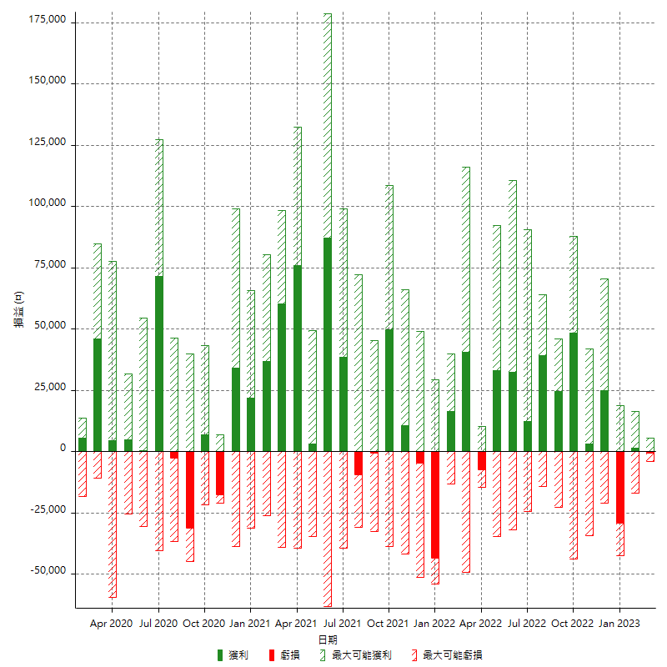

每月獲利和虧損 (%)

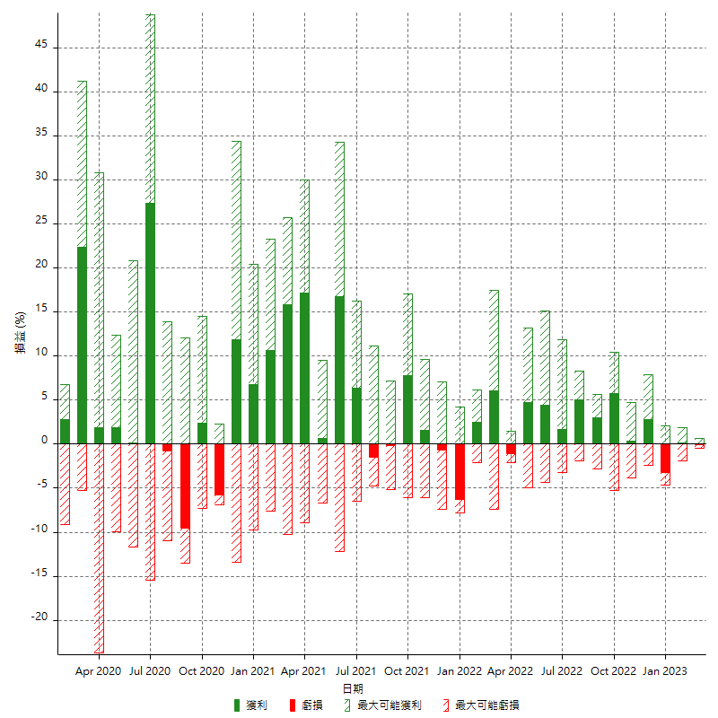

每月累積淨利

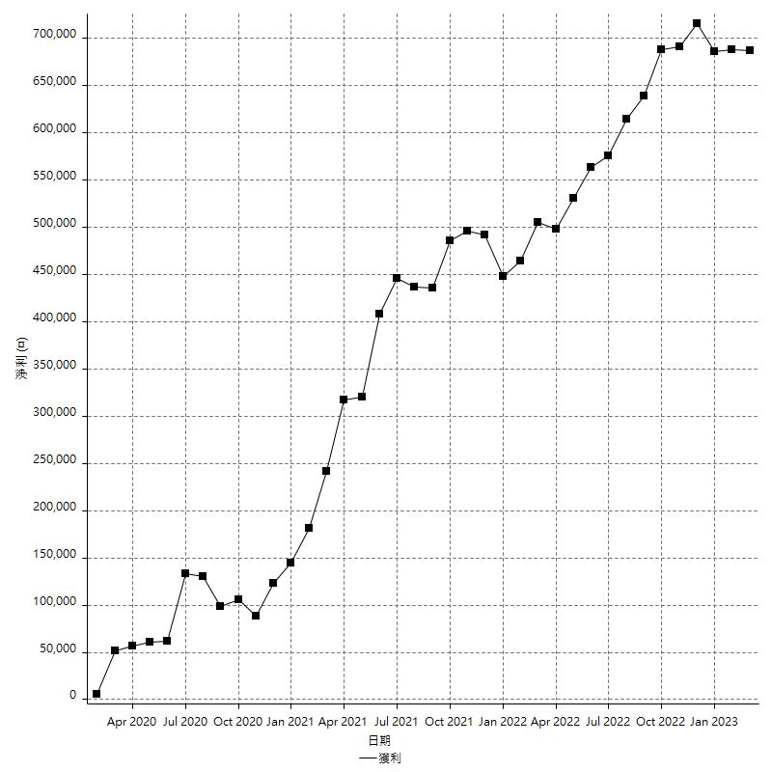

每月平均獲利

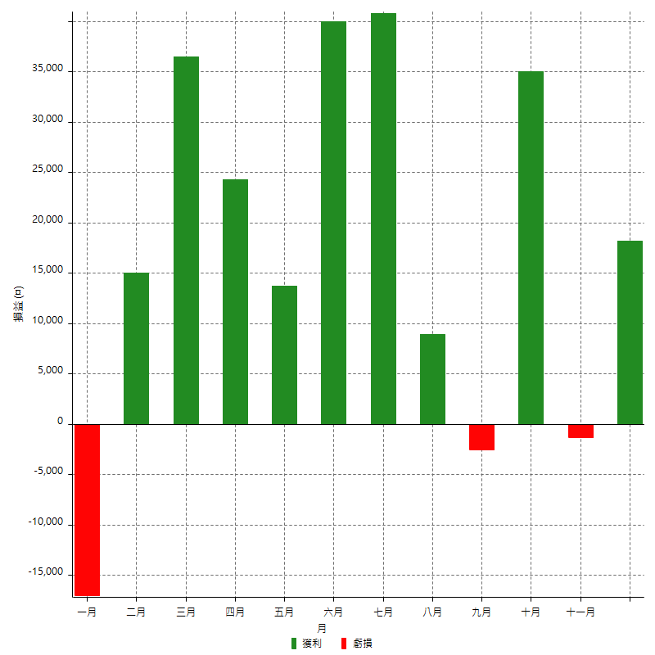

年獲利和虧損

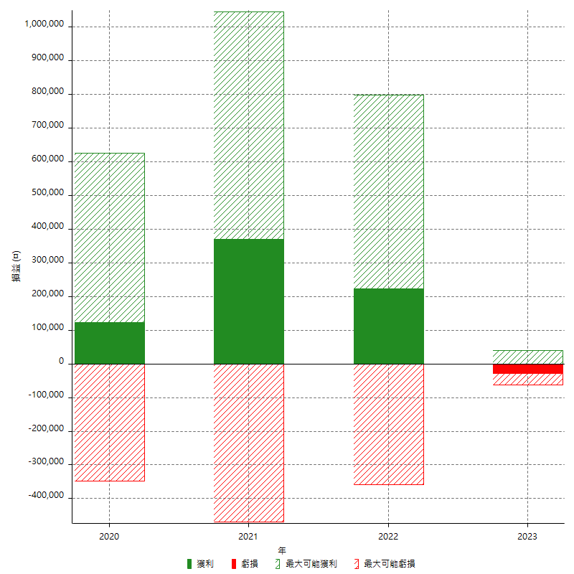

年獲利和虧損 (%)

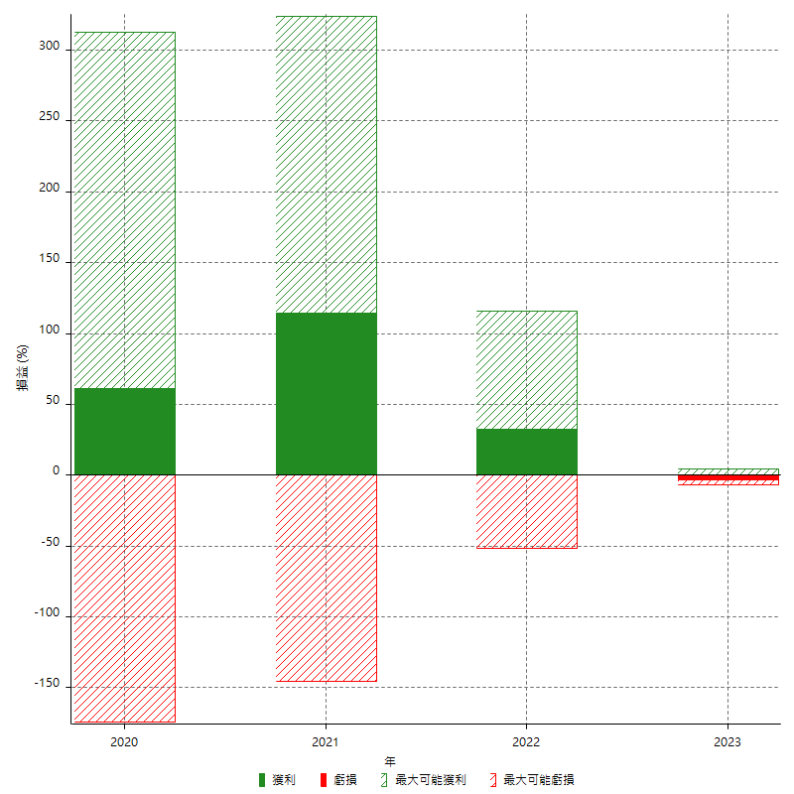

每年累積淨利

